24(24)绝对值28day
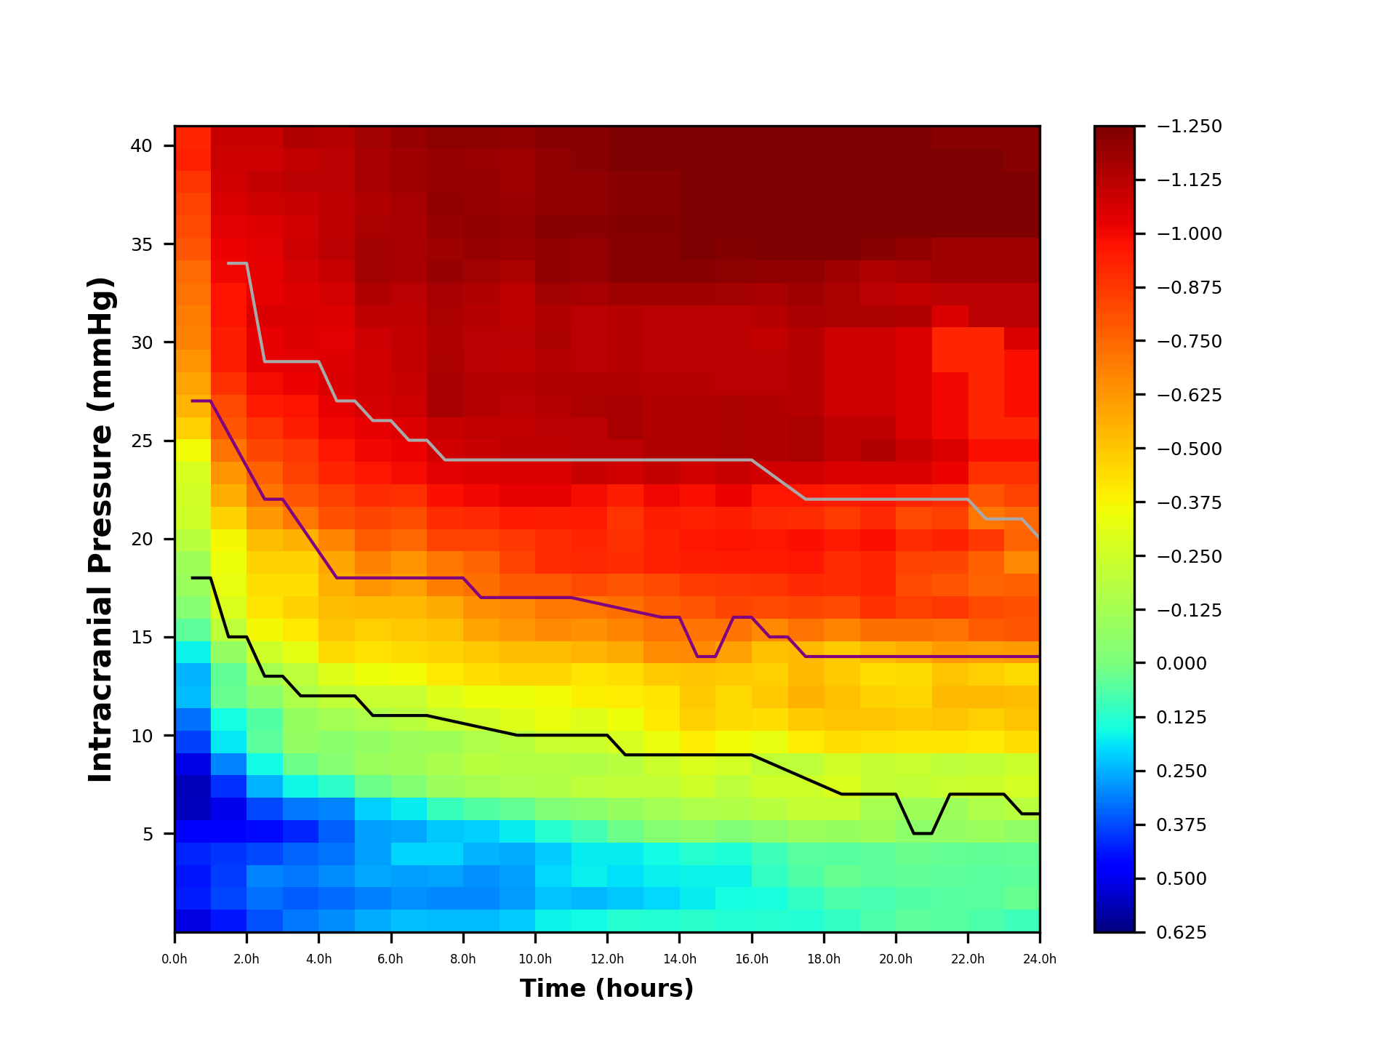
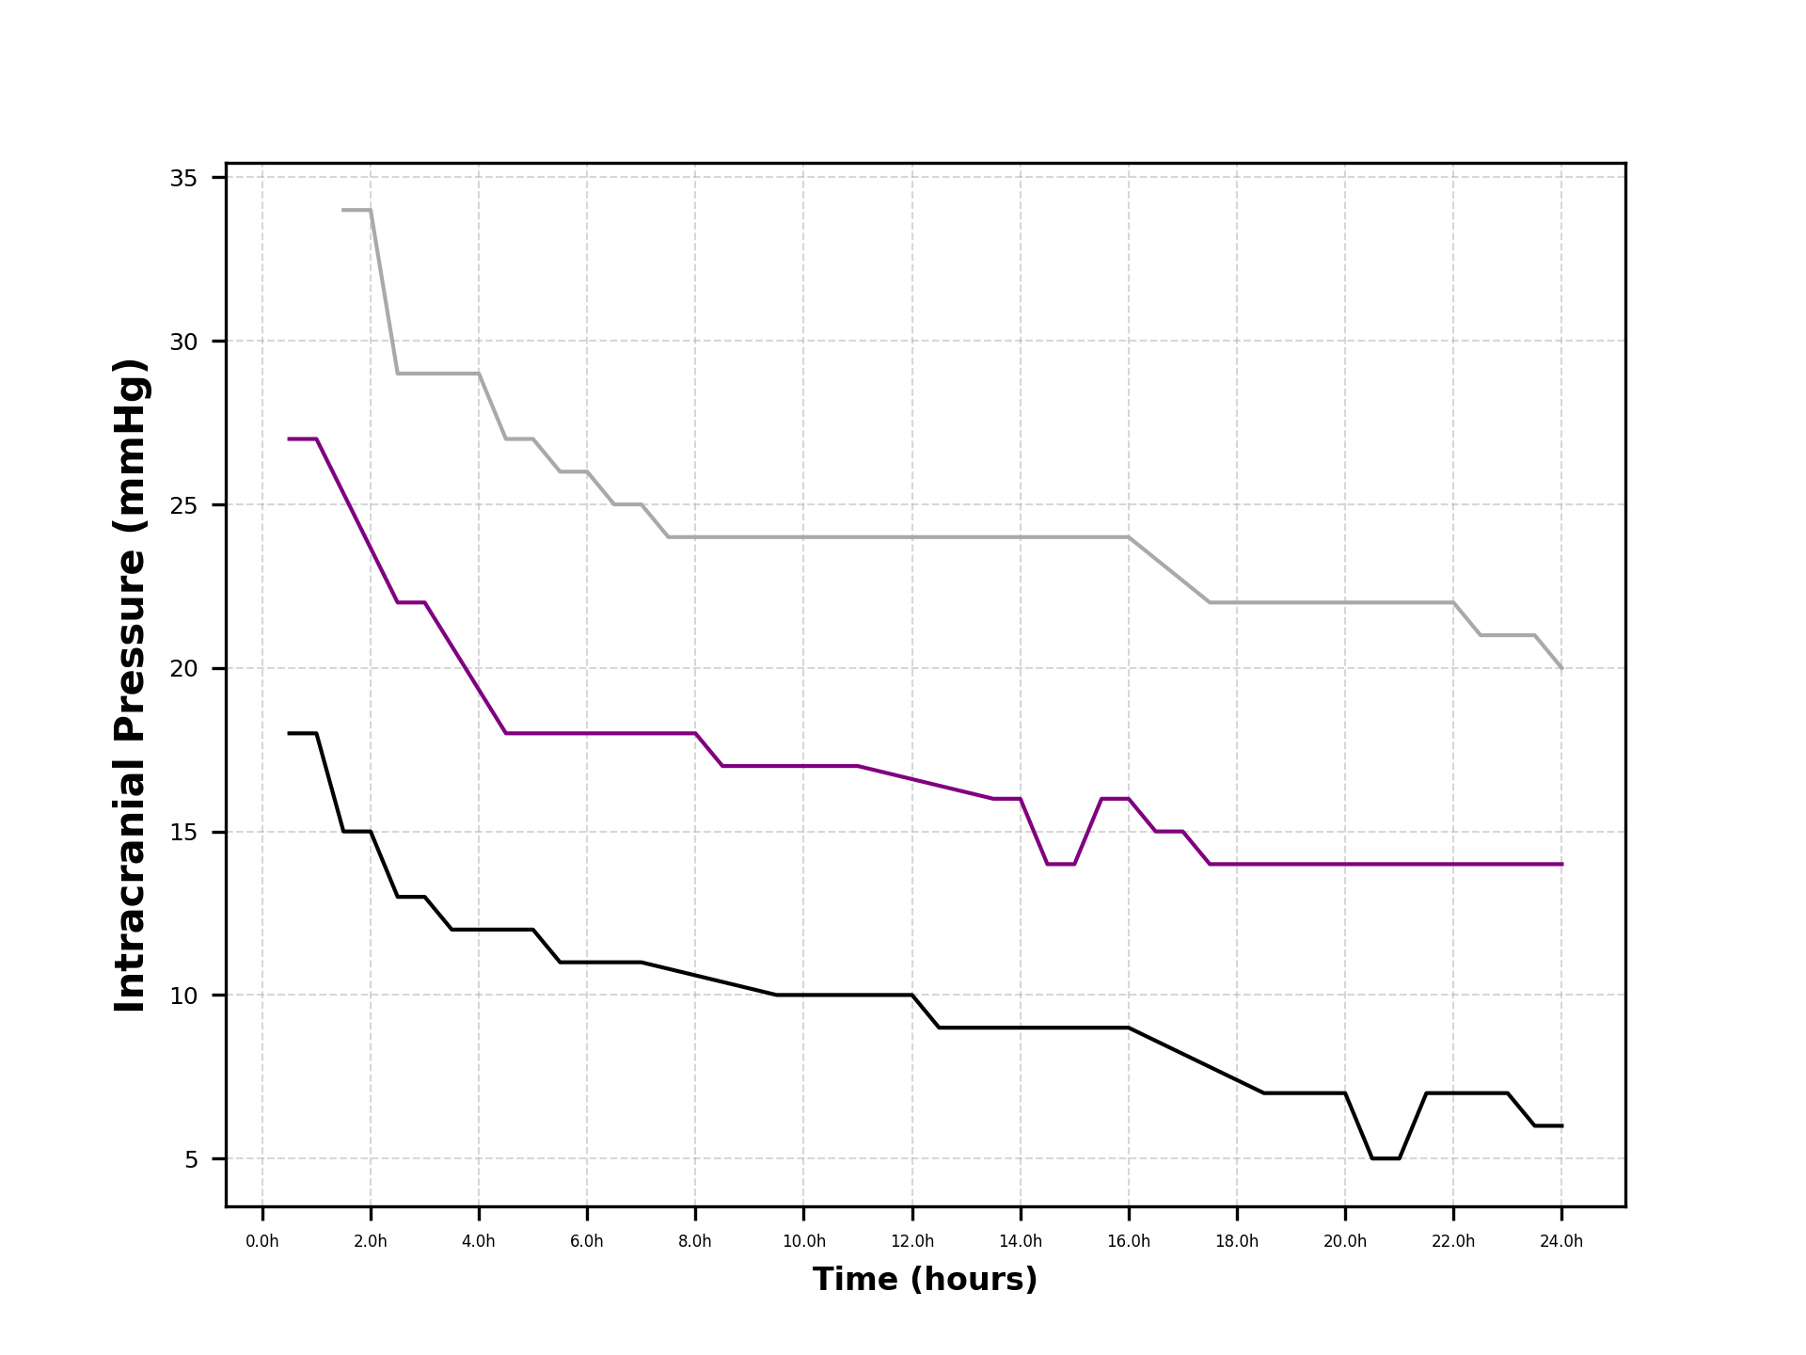
 | ICP5 | ICP6 | ICP7 | ICP8 | ICP9 | ICP10 | ICP11 | ICP12 | ICP13 | ICP14 | ICP15 | ICP16 | ICP17 | ICP18 | ICP19 | ICP20 | ICP21 | ICP22 | ICP23 | ICP24 | ICP25 | ICP26 | ICP27 | ICP28 | ICP29 | ICP30 | ICP31 | ICP32 | ICP33 | ICP34 | ICP35 | ICP36 | ICP37 | ICP38 | ICP39 | ICP40
24h | 0.093927965033 | 0.029340633228 | 0.04418653651 | 0.038239858164 | -0.066464929288 | -0.17805213687 | -0.26704244491 | -0.24004502997 | -0.43294429954 | -0.50181279532 | -0.52650275633 | -0.44529795577 | -0.61200238857 | -0.79213268173 | -0.80821574362 | -0.77068859921 | -0.66346818662 | -0.75537139741 | -0.74924451669 | -0.84359847978 | -0.89506427782 | -0.9851294244 | -0.92079717685 | -0.9851294244 | -0.9851294244 | -0.9851294244 | -1.049461672 | -1.1137939195 | -1.1137939195 | -1.1781261671 | -1.1781261671 | -1.2424584146 | -1.2424584146 | -1.2424584146 | -1.2210143321 | -1.2210143321
23.5h | 0.093927965033 | 0.029340633228 | 0.04418653651 | 0.038239858164 | -0.066464929288 | -0.17805213687 | -0.26704244491 | -0.24004502997 | -0.43294429954 | -0.50181279532 | -0.52650275633 | -0.44529795577 | -0.61200238857 | -0.79213268173 | -0.80821574362 | -0.77068859921 | -0.66346818662 | -0.75537139741 | -0.74924451669 | -0.84359847978 | -0.89506427782 | -0.9851294244 | -0.92079717685 | -0.9851294244 | -0.9851294244 | -0.9851294244 | -1.049461672 | -1.1137939195 | -1.1137939195 | -1.1781261671 | -1.1781261671 | -1.2424584146 | -1.2424584146 | -1.2424584146 | -1.2210143321 | -1.2210143321
23h | 0.070233251375 | 0.052399163858 | 0.04958214437 | 0.04112309615 | -0.092294026064 | -0.15166941716 | -0.23737148202 | -0.20769056833 | -0.40119056196 | -0.47831683999 | -0.5348036915 | -0.47304473385 | -0.5960724987 | -0.77858905067 | -0.82240668058 | -0.75254360631 | -0.76639978271 | -0.87790901181 | -0.70635635165 | -0.79213268173 | -0.89506427782 | -0.9851294244 | -0.92079717685 | -0.92079717685 | -0.92079717685 | -0.92079717685 | -0.92079717685 | -1.1137939195 | -1.1137939195 | -1.1781261671 | -1.1781261671 | -1.2424584146 | -1.2424584146 | -1.2424584146 | -1.2424584146 | -1.2210143321
22.5h | 0.070233251375 | 0.052399163858 | 0.04958214437 | 0.04112309615 | -0.092294026064 | -0.15166941716 | -0.23737148202 | -0.20769056833 | -0.40119056196 | -0.47831683999 | -0.5348036915 | -0.47304473385 | -0.5960724987 | -0.77858905067 | -0.82240668058 | -0.75254360631 | -0.76639978271 | -0.87790901181 | -0.70635635165 | -0.79213268173 | -0.89506427782 | -0.9851294244 | -0.92079717685 | -0.92079717685 | -0.92079717685 | -0.92079717685 | -0.92079717685 | -1.1137939195 | -1.1137939195 | -1.1781261671 | -1.1781261671 | -1.2424584146 | -1.2424584146 | -1.2424584146 | -1.2424584146 | -1.2210143321
22h | 0.056934401233 | 0.057440919173 | 0.04651179847 | 0.037898422087 | -0.070692476985 | -0.10685439254 | -0.22982118457 | -0.19861581717 | -0.41073435693 | -0.5012390406 | -0.5348036915 | -0.50723272826 | -0.60985798032 | -0.71861011309 | -0.8693313788 | -0.79213268173 | -0.83502084677 | -0.93249394913 | -0.85646492929 | -0.90241653469 | -1.0127003876 | -1.049461672 | -0.99799587391 | -0.99799587391 | -0.99799587391 | -0.92079717685 | -0.92079717685 | -1.049461672 | -1.1137939195 | -1.1781261671 | -1.1781261671 | -1.2424584146 | -1.2424584146 | -1.2424584146 | -1.2424584146 | -1.2210143321
21.5h | 0.056934401233 | 0.057440919173 | 0.04651179847 | 0.037898422087 | -0.070692476985 | -0.10685439254 | -0.22982118457 | -0.19861581717 | -0.41073435693 | -0.5012390406 | -0.5348036915 | -0.50723272826 | -0.60985798032 | -0.71861011309 | -0.8693313788 | -0.79213268173 | -0.83502084677 | -0.93249394913 | -0.85646492929 | -0.90241653469 | -1.0127003876 | -1.049461672 | -0.99799587391 | -0.99799587391 | -0.99799587391 | -0.92079717685 | -0.92079717685 | -1.049461672 | -1.1137939195 | -1.1781261671 | -1.1781261671 | -1.2424584146 | -1.2424584146 | -1.2424584146 | -1.2424584146 | -1.2210143321
21h | 0.046983590752 | 0.066041032092 | 0.040915405278 | 0.026970864629 | -0.057218531673 | -0.11631917204 | -0.21164635494 | -0.23272183341 | -0.41042801289 | -0.48228757105 | -0.45830047819 | -0.44606955694 | -0.56568317033 | -0.72780043417 | -0.85061654315 | -0.82072479176 | -0.84727460821 | -0.89935309433 | -0.82072479176 | -0.92079717685 | -1.049461672 | -1.092349837 | -1.049461672 | -1.049461672 | -1.049461672 | -1.049461672 | -1.049461672 | -1.135238002 | -1.10092747 | -1.1523932681 | -1.2038590661 | -1.2553248641 | -1.2553248641 | -1.2424584146 | -1.2424584146 | -1.2424584146
20.5h | 0.046983590752 | 0.066041032092 | 0.040915405278 | 0.026970864629 | -0.057218531673 | -0.11631917204 | -0.21164635494 | -0.23272183341 | -0.41042801289 | -0.48228757105 | -0.45830047819 | -0.44606955694 | -0.56568317033 | -0.72780043417 | -0.85061654315 | -0.82072479176 | -0.84727460821 | -0.89935309433 | -0.82072479176 | -0.92079717685 | -1.049461672 | -1.092349837 | -1.049461672 | -1.049461672 | -1.049461672 | -1.049461672 | -1.049461672 | -1.135238002 | -1.10092747 | -1.1523932681 | -1.2038590661 | -1.2553248641 | -1.2553248641 | -1.2424584146 | -1.2424584146 | -1.2424584146
20h | 0.069219586815 | 0.078555819451 | 0.045906650081 | 0.045044299811 | -0.11177042726 | -0.13558301507 | -0.21936815509 | -0.21754877204 | -0.41999537279 | -0.50081684374 | -0.45948788949 | -0.43519246948 | -0.5348036915 | -0.73037372408 | -0.89506427782 | -0.92639128533 | -0.92079717685 | -0.9851294244 | -0.90910040456 | -0.96368534188 | -1.049461672 | -1.135238002 | -1.106645892 | -1.0816277957 | -1.0816277957 | -1.0816277957 | -1.0816277957 | -1.1459600433 | -1.1229842406 | -1.135238002 | -1.2210143321 | -1.2639024971 | -1.2553248641 | -1.2424584146 | -1.2424584146 | -1.2424584146
19.5h | 0.069219586815 | 0.078555819451 | 0.045906650081 | 0.045044299811 | -0.11177042726 | -0.13558301507 | -0.21936815509 | -0.21754877204 | -0.41999537279 | -0.50081684374 | -0.45948788949 | -0.43519246948 | -0.5348036915 | -0.73037372408 | -0.89506427782 | -0.92639128533 | -0.92079717685 | -0.9851294244 | -0.90910040456 | -0.96368534188 | -1.049461672 | -1.135238002 | -1.106645892 | -1.0816277957 | -1.0816277957 | -1.0816277957 | -1.0816277957 | -1.1459600433 | -1.1229842406 | -1.135238002 | -1.2210143321 | -1.2639024971 | -1.2553248641 | -1.2424584146 | -1.2424584146 | -1.2424584146
19h | 0.10799362286 | 0.071597668078 | 0.031827139196 | 0.055444679833 | -0.087671758128 | -0.21889574415 | -0.28468953278 | -0.26178390919 | -0.43473130641 | -0.49931003768 | -0.51290335191 | -0.48476749896 | -0.48715017479 | -0.67336545547 | -0.82301216056 | -0.9040148514 | -0.90650112183 | -0.95296330062 | -0.86231331543 | -0.94653007587 | -1.049461672 | -1.106645892 | -1.106645892 | -1.0816277957 | -1.0816277957 | -1.0816277957 | -1.0816277957 | -1.1459600433 | -1.1459600433 | -1.1781261671 | -1.2424584146 | -1.2746245384 | -1.2700293779 | -1.2639024971 | -1.2553248641 | -1.2553248641
18.5h | 0.10799362286 | 0.071597668078 | 0.031827139196 | 0.055444679833 | -0.087671758128 | -0.21889574415 | -0.28468953278 | -0.26178390919 | -0.43473130641 | -0.49931003768 | -0.51290335191 | -0.48476749896 | -0.48715017479 | -0.67336545547 | -0.82301216056 | -0.9040148514 | -0.90650112183 | -0.95296330062 | -0.86231331543 | -0.94653007587 | -1.049461672 | -1.106645892 | -1.106645892 | -1.0816277957 | -1.0816277957 | -1.0816277957 | -1.0816277957 | -1.1459600433 | -1.1459600433 | -1.1781261671 | -1.2424584146 | -1.2746245384 | -1.2700293779 | -1.2639024971 | -1.2553248641 | -1.2553248641
18h | 0.13506860052 | 0.10851878407 | 0.067663233486 | 0.050841596602 | -0.090482301709 | -0.21509191577 | -0.2453085775 | -0.20481710403 | -0.39936738086 | -0.48655450584 | -0.54964959479 | -0.52852737467 | -0.5348036915 | -0.71493398466 | -0.83649974901 | -0.91089990799 | -0.95995593623 | -0.9851294244 | -0.90241653469 | -0.96368534188 | -1.0709057545 | -1.1430358502 | -1.1430358502 | -1.126660369 | -1.126660369 | -1.126660369 | -1.126660369 | -1.1523932681 | -1.1781261671 | -1.2038590661 | -1.2553248641 | -1.2810577632 | -1.2781985522 | -1.2746245384 | -1.2553248641 | -1.2553248641
17.5h | 0.13506860052 | 0.10851878407 | 0.067663233486 | 0.050841596602 | -0.090482301709 | -0.21509191577 | -0.2453085775 | -0.20481710403 | -0.39936738086 | -0.48655450584 | -0.54964959479 | -0.52852737467 | -0.5348036915 | -0.71493398466 | -0.83649974901 | -0.91089990799 | -0.95995593623 | -0.9851294244 | -0.90241653469 | -0.96368534188 | -1.0709057545 | -1.1430358502 | -1.1430358502 | -1.126660369 | -1.126660369 | -1.126660369 | -1.126660369 | -1.1523932681 | -1.1781261671 | -1.2038590661 | -1.2553248641 | -1.2810577632 | -1.2781985522 | -1.2746245384 | -1.2553248641 | -1.2553248641
17h | 0.12703867352 | 0.14722273788 | 0.10793127496 | 0.09437982856 | -0.054786152039 | -0.17908420501 | -0.24557441323 | -0.21451122494 | -0.33026013517 | -0.43733058914 | -0.49596157977 | -0.46897534517 | -0.51209819237 | -0.65931771903 | -0.82533642241 | -0.88743971515 | -0.95296330062 | -0.96368534188 | -0.91221954384 | -0.96368534188 | -1.0709057545 | -1.135238002 | -1.135238002 | -1.135238002 | -1.1196423057 | -1.1196423057 | -1.10092747 | -1.126660369 | -1.1523932681 | -1.2038590661 | -1.2553248641 | -1.2810577632 | -1.2781985522 | -1.2746245384 | -1.2639024971 | -1.2639024971
16.5h | 0.12703867352 | 0.14722273788 | 0.10793127496 | 0.09437982856 | -0.054786152039 | -0.17908420501 | -0.24557441323 | -0.21451122494 | -0.33026013517 | -0.43733058914 | -0.49596157977 | -0.46897534517 | -0.51209819237 | -0.65931771903 | -0.82533642241 | -0.88743971515 | -0.95296330062 | -0.96368534188 | -0.91221954384 | -0.96368534188 | -1.0709057545 | -1.135238002 | -1.135238002 | -1.135238002 | -1.1196423057 | -1.1196423057 | -1.10092747 | -1.126660369 | -1.1523932681 | -1.2038590661 | -1.2553248641 | -1.2810577632 | -1.2781985522 | -1.2746245384 | -1.2639024971 | -1.2639024971
16h | 0.13220791494 | 0.1540462208 | 0.16856221512 | 0.13748513637 | -0.015495187127 | -0.16596547218 | -0.19642620042 | -0.27266481361 | -0.36029322687 | -0.44187933392 | -0.44749564125 | -0.48119348521 | -0.60384317669 | -0.71350437916 | -0.83112192267 | -0.87484557145 | -0.95682323548 | -0.96758426598 | -0.94350267598 | -1.0127003876 | -1.0890507474 | -1.1484343605 | -1.1484343605 | -1.1484343605 | -1.1196423057 | -1.1196423057 | -1.1196423057 | -1.1196423057 | -1.1664293948 | -1.2132164839 | -1.2366100285 | -1.2553248641 | -1.2496064421 | -1.2781985522 | -1.2700293779 | -1.2700293779
15.5h | 0.13220791494 | 0.1540462208 | 0.16856221512 | 0.13748513637 | -0.015495187127 | -0.16596547218 | -0.19642620042 | -0.27266481361 | -0.36029322687 | -0.44187933392 | -0.44749564125 | -0.48119348521 | -0.60384317669 | -0.71350437916 | -0.83112192267 | -0.87484557145 | -0.95682323548 | -0.96758426598 | -0.94350267598 | -1.0127003876 | -1.0890507474 | -1.1484343605 | -1.1484343605 | -1.1484343605 | -1.1196423057 | -1.1196423057 | -1.1196423057 | -1.1196423057 | -1.1664293948 | -1.2132164839 | -1.2366100285 | -1.2553248641 | -1.2496064421 | -1.2781985522 | -1.2700293779 | -1.2700293779
15h | 0.12552866647 | 0.17926051754 | 0.16700264548 | 0.12760299148 | -0.048889906764 | -0.15198710727 | -0.24888259125 | -0.29044927221 | -0.39964098957 | -0.47126566922 | -0.49057527131 | -0.50673143802 | -0.65525555927 | -0.71295453089 | -0.79213268173 | -0.86684109825 | -0.9446239352 | -0.95995593623 | -0.93509323186 | -0.9808406079 | -1.0678423141 | -1.1413648828 | -1.1413648828 | -1.1413648828 | -1.1286398228 | -1.1137939195 | -1.1137939195 | -1.1137939195 | -1.1781261671 | -1.2210143321 | -1.2424584146 | -1.2600035731 | -1.2496064421 | -1.2496064421 | -1.2424584146 | -1.2424584146
14.5h | 0.12552866647 | 0.17926051754 | 0.16700264548 | 0.12760299148 | -0.048889906764 | -0.15198710727 | -0.24888259125 | -0.29044927221 | -0.39964098957 | -0.47126566922 | -0.49057527131 | -0.50673143802 | -0.65525555927 | -0.71295453089 | -0.79213268173 | -0.86684109825 | -0.9446239352 | -0.95995593623 | -0.93509323186 | -0.9808406079 | -1.0678423141 | -1.1413648828 | -1.1413648828 | -1.1413648828 | -1.1286398228 | -1.1137939195 | -1.1137939195 | -1.1137939195 | -1.1781261671 | -1.2210143321 | -1.2424584146 | -1.2600035731 | -1.2496064421 | -1.2496064421 | -1.2424584146 | -1.2424584146
14h | 0.13343476566 | 0.20196983841 | 0.17310135165 | 0.15764522766 | -0.033012160558 | -0.11831746454 | -0.20851725945 | -0.24302908841 | -0.33874350847 | -0.40920263675 | -0.41393704458 | -0.48599991749 | -0.65317502701 | -0.71433554515 | -0.77181723513 | -0.82429880551 | -0.93410729703 | -0.93623691626 | -0.94653007587 | -1.0040506737 | -1.0977108576 | -1.135238002 | -1.1413648828 | -1.1413648828 | -1.1286398228 | -1.1137939195 | -1.1137939195 | -1.1137939195 | -1.1781261671 | -1.2210143321 | -1.2210143321 | -1.2366100285 | -1.2295919651 | -1.2295919651 | -1.2496064421 | -1.2496064421
13.5h | 0.13343476566 | 0.20196983841 | 0.17310135165 | 0.15764522766 | -0.033012160558 | -0.11831746454 | -0.20851725945 | -0.24302908841 | -0.33874350847 | -0.40920263675 | -0.41393704458 | -0.48599991749 | -0.65317502701 | -0.71433554515 | -0.77181723513 | -0.82429880551 | -0.93410729703 | -0.93623691626 | -0.94653007587 | -1.0040506737 | -1.0977108576 | -1.135238002 | -1.1413648828 | -1.1413648828 | -1.1286398228 | -1.1137939195 | -1.1137939195 | -1.1137939195 | -1.1781261671 | -1.2210143321 | -1.2210143321 | -1.2366100285 | -1.2295919651 | -1.2295919651 | -1.2496064421 | -1.2496064421
13h | 0.12996286659 | 0.22002801317 | 0.19304290494 | 0.17939329409 | 0.020100055197 | -0.080610992904 | -0.20573449794 | -0.17686487051 | -0.27511388485 | -0.34686678853 | -0.39345396448 | -0.43616091192 | -0.57012335683 | -0.66632739762 | -0.72780043417 | -0.79213268173 | -0.90364191083 | -0.89506427782 | -0.88219782831 | -0.94350267598 | -1.0645986714 | -1.118082736 | -1.1523932681 | -1.1523932681 | -1.1413648828 | -1.1286398228 | -1.1286398228 | -1.1286398228 | -1.1781261671 | -1.2210143321 | -1.2210143321 | -1.2366100285 | -1.2295919651 | -1.2295919651 | -1.2496064421 | -1.2496064421
12.5h | 0.12996286659 | 0.22002801317 | 0.19304290494 | 0.17939329409 | 0.020100055197 | -0.080610992904 | -0.20573449794 | -0.17686487051 | -0.27511388485 | -0.34686678853 | -0.39345396448 | -0.43616091192 | -0.57012335683 | -0.66632739762 | -0.72780043417 | -0.79213268173 | -0.90364191083 | -0.89506427782 | -0.88219782831 | -0.94350267598 | -1.0645986714 | -1.118082736 | -1.1523932681 | -1.1523932681 | -1.1413648828 | -1.1286398228 | -1.1286398228 | -1.1286398228 | -1.1781261671 | -1.2210143321 | -1.2210143321 | -1.2366100285 | -1.2295919651 | -1.2295919651 | -1.2496064421 | -1.2496064421
12h | 0.15991168438 | 0.24369793716 | 0.17500983188 | 0.1768717971 | 0.083017712963 | -0.039739288983 | -0.19984472657 | -0.16467295213 | -0.24344772736 | -0.30086824584 | -0.38231243803 | -0.41190029319 | -0.53931823519 | -0.63872501448 | -0.70822105448 | -0.82803905246 | -0.91364914934 | -0.92079717685 | -0.95682323548 | -0.98819286476 | -1.0880610205 | -1.1171798273 | -1.1137939195 | -1.1459600433 | -1.135238002 | -1.1229842406 | -1.1229842406 | -1.1229842406 | -1.1566820846 | -1.1995702496 | -1.1995702496 | -1.2210143321 | -1.2038590661 | -1.2038590661 | -1.2295919651 | -1.2295919651
11.5h | 0.15991168438 | 0.24369793716 | 0.17500983188 | 0.1768717971 | 0.083017712963 | -0.039739288983 | -0.19984472657 | -0.16467295213 | -0.24344772736 | -0.30086824584 | -0.38231243803 | -0.41190029319 | -0.53931823519 | -0.63872501448 | -0.70822105448 | -0.82803905246 | -0.91364914934 | -0.92079717685 | -0.95682323548 | -0.98819286476 | -1.0880610205 | -1.1171798273 | -1.1137939195 | -1.1459600433 | -1.135238002 | -1.1229842406 | -1.1229842406 | -1.1229842406 | -1.1566820846 | -1.1995702496 | -1.1995702496 | -1.2210143321 | -1.2038590661 | -1.2038590661 | -1.2295919651 | -1.2295919651
11h | 0.16978759126 | 0.22615489389 | 0.20361862828 | 0.21731596744 | 0.13077719883 | -0.015335823379 | -0.15756747546 | -0.17012272989 | -0.22716978589 | -0.33842104107 | -0.35264946247 | -0.45232645105 | -0.52254993006 | -0.65459477316 | -0.70635635165 | -0.78641425973 | -0.90793072733 | -0.90130255637 | -0.94298071049 | -1.0197698654 | -1.049461672 | -1.1107304792 | -1.120941947 | -1.1251466691 | -1.1402836685 | -1.1298769814 | -1.1459600433 | -1.135238002 | -1.1682288982 | -1.2078179736 | -1.2078179736 | -1.2210143321 | -1.2038590661 | -1.2038590661 | -1.2038590661 | -1.2295919651
10.5h | 0.16978759126 | 0.22615489389 | 0.20361862828 | 0.21731596744 | 0.13077719883 | -0.015335823379 | -0.15756747546 | -0.17012272989 | -0.22716978589 | -0.33842104107 | -0.35264946247 | -0.45232645105 | -0.52254993006 | -0.65459477316 | -0.70635635165 | -0.78641425973 | -0.90793072733 | -0.90130255637 | -0.94298071049 | -1.0197698654 | -1.049461672 | -1.1107304792 | -1.120941947 | -1.1251466691 | -1.1402836685 | -1.1298769814 | -1.1459600433 | -1.135238002 | -1.1682288982 | -1.2078179736 | -1.2078179736 | -1.2210143321 | -1.2038590661 | -1.2038590661 | -1.2038590661 | -1.2295919651
10h | 0.21768865871 | 0.27613036959 | 0.27124152789 | 0.2580477919 | 0.17810775224 | 0.035553204587 | -0.14820042182 | -0.17369008091 | -0.18519120133 | -0.2982270392 | -0.34626561945 | -0.45292628552 | -0.52408165024 | -0.61923976642 | -0.65887302608 | -0.7824221538 | -0.84688353072 | -0.87790901181 | -0.95388233273 | -1.0245588665 | -1.049461672 | -1.1054027568 | -1.10092747 | -1.1171798273 | -1.1307234583 | -1.106645892 | -1.120941947 | -1.1100096697 | -1.1088452851 | -1.1484343605 | -1.1880234359 | -1.1995702496 | -1.1898229394 | -1.1781261671 | -1.1781261671 | -1.2038590661
9.5h | 0.21768865871 | 0.27613036959 | 0.27124152789 | 0.2580477919 | 0.17810775224 | 0.035553204587 | -0.14820042182 | -0.17369008091 | -0.18519120133 | -0.2982270392 | -0.34626561945 | -0.45292628552 | -0.52408165024 | -0.61923976642 | -0.65887302608 | -0.7824221538 | -0.84688353072 | -0.87790901181 | -0.95388233273 | -1.0245588665 | -1.049461672 | -1.1054027568 | -1.10092747 | -1.1171798273 | -1.1307234583 | -1.106645892 | -1.120941947 | -1.1100096697 | -1.1088452851 | -1.1484343605 | -1.1880234359 | -1.1995702496 | -1.1898229394 | -1.1781261671 | -1.1781261671 | -1.2038590661
9h | 0.23536255519 | 0.29863497834 | 0.28989757368 | 0.24873997036 | 0.21437042544 | 0.06095797848 | -0.13293245996 | -0.17705363192 | -0.15041851235 | -0.26297729337 | -0.34289732591 | -0.43863023051 | -0.49191552646 | -0.59472962073 | -0.64169419514 | -0.73107156541 | -0.75537139741 | -0.84359847978 | -0.91436395209 | -0.99942547941 | -1.040884039 | -1.0890507474 | -1.0984767177 | -1.126660369 | -1.1307234583 | -1.1171798273 | -1.120941947 | -1.1307234583 | -1.135238002 | -1.1695485341 | -1.1965068092 | -1.2078179736 | -1.1995702496 | -1.1995702496 | -1.1898229394 | -1.2132164839
8.5h | 0.23536255519 | 0.29863497834 | 0.28989757368 | 0.24873997036 | 0.21437042544 | 0.06095797848 | -0.13293245996 | -0.17705363192 | -0.15041851235 | -0.26297729337 | -0.34289732591 | -0.43863023051 | -0.49191552646 | -0.59472962073 | -0.64169419514 | -0.73107156541 | -0.75537139741 | -0.84359847978 | -0.91436395209 | -0.99942547941 | -1.040884039 | -1.0890507474 | -1.0984767177 | -1.126660369 | -1.1307234583 | -1.1171798273 | -1.120941947 | -1.1307234583 | -1.135238002 | -1.1695485341 | -1.1965068092 | -1.2078179736 | -1.1995702496 | -1.1995702496 | -1.1898229394 | -1.2132164839
8h | 0.23606688443 | 0.30004675396 | 0.26764009203 | 0.20963631156 | 0.22447567473 | 0.10053271196 | -0.10206692516 | -0.14097845428 | -0.11664408238 | -0.23272183341 | -0.29667835726 | -0.40054508791 | -0.46332341644 | -0.51228740486 | -0.57104721125 | -0.69076065528 | -0.70323721238 | -0.84554058536 | -0.9016343797 | -0.98363332562 | -1.0285971592 | -1.0728552165 | -1.0890507474 | -1.1523932681 | -1.1566820846 | -1.1430358502 | -1.135238002 | -1.1430358502 | -1.1578107205 | -1.1984416137 | -1.1781261671 | -1.194209229 | -1.2038590661 | -1.1965068092 | -1.1965068092 | -1.2148874514
7.5h | 0.23606688443 | 0.30004675396 | 0.26764009203 | 0.20963631156 | 0.22447567473 | 0.10053271196 | -0.10206692516 | -0.14097845428 | -0.11664408238 | -0.23272183341 | -0.29667835726 | -0.40054508791 | -0.46332341644 | -0.51228740486 | -0.57104721125 | -0.69076065528 | -0.70323721238 | -0.84554058536 | -0.9016343797 | -0.98363332562 | -1.0285971592 | -1.0728552165 | -1.0890507474 | -1.1523932681 | -1.1566820846 | -1.1430358502 | -1.135238002 | -1.1430358502 | -1.1578107205 | -1.1984416137 | -1.1781261671 | -1.194209229 | -1.2038590661 | -1.1965068092 | -1.1965068092 | -1.2148874514
7h | 0.23006350475 | 0.29255119716 | 0.27252459973 | 0.20975819405 | 0.26277400749 | 0.17964387764 | -0.027124124341 | -0.11318003828 | -0.1019138014 | -0.18185518578 | -0.23316639832 | -0.36061175966 | -0.44745348381 | -0.49606599405 | -0.5348036915 | -0.60435206724 | -0.63441491353 | -0.74618107633 | -0.81736101411 | -0.89842074291 | -0.99297482045 | -1.0137215344 | -1.040884039 | -1.0770326352 | -1.0906343104 | -1.1030718783 | -1.0962487611 | -1.1079455334 | -1.1137939195 | -1.1578107205 | -1.1554206679 | -1.1620431052 | -1.1523932681 | -1.1781261671 | -1.1781261671 | -1.1965068092
6.5h | 0.23006350475 | 0.29255119716 | 0.27252459973 | 0.20975819405 | 0.26277400749 | 0.17964387764 | -0.027124124341 | -0.11318003828 | -0.1019138014 | -0.18185518578 | -0.23316639832 | -0.36061175966 | -0.44745348381 | -0.49606599405 | -0.5348036915 | -0.60435206724 | -0.63441491353 | -0.74618107633 | -0.81736101411 | -0.89842074291 | -0.99297482045 | -1.0137215344 | -1.040884039 | -1.0770326352 | -1.0906343104 | -1.1030718783 | -1.0962487611 | -1.1079455334 | -1.1137939195 | -1.1578107205 | -1.1554206679 | -1.1620431052 | -1.1523932681 | -1.1781261671 | -1.1781261671 | -1.1965068092
6h | 0.25612491042 | 0.30855920348 | 0.26344133941 | 0.27282151001 | 0.27048467792 | 0.21316590676 | 0.022237887344 | -0.095782347152 | -0.074482111374 | -0.15058897798 | -0.23107111287 | -0.35005467288 | -0.42726321797 | -0.47160007987 | -0.52970806793 | -0.62514259233 | -0.68229713712 | -0.77497741572 | -0.83502084677 | -0.90419530651 | -0.96206692056 | -1.0047088041 | -1.0164707758 | -1.0641661857 | -1.0660635423 | -1.0678423141 | -1.0791534785 | -1.1088452851 | -1.1385370917 | -1.1682288982 | -1.1626864277 | -1.1430358502 | -1.135238002 | -1.1523932681 | -1.1578107205 | -1.1713543515
5.5h | 0.25612491042 | 0.30855920348 | 0.26344133941 | 0.27282151001 | 0.27048467792 | 0.21316590676 | 0.022237887344 | -0.095782347152 | -0.074482111374 | -0.15058897798 | -0.23107111287 | -0.35005467288 | -0.42726321797 | -0.47160007987 | -0.52970806793 | -0.62514259233 | -0.68229713712 | -0.77497741572 | -0.83502084677 | -0.90419530651 | -0.96206692056 | -1.0047088041 | -1.0164707758 | -1.0641661857 | -1.0660635423 | -1.0678423141 | -1.0791534785 | -1.1088452851 | -1.1385370917 | -1.1682288982 | -1.1626864277 | -1.1430358502 | -1.135238002 | -1.1523932681 | -1.1578107205 | -1.1713543515
5h | 0.29450697294 | 0.33529255494 | 0.2949173475 | 0.32643294657 | 0.34702511269 | 0.30709686328 | 0.1190545864 | -0.03276675144 | -0.048357859477 | -0.11982255311 | -0.21226916529 | -0.29663749842 | -0.44150312195 | -0.50072038154 | -0.52073101235 | -0.54834732257 | -0.58369619965 | -0.66931657276 | -0.80782347382 | -0.85562944555 | -0.92655827364 | -0.96516424413 | -0.9969455515 | -1.0208695619 | -1.049461672 | -1.0425068344 | -1.0328598016 | -1.0405882585 | -1.0589923753 | -1.0875844853 | -1.1187425539 | -1.1088452851 | -1.1054027568 | -1.1165909738 | -1.1165909738 | -1.1313390779
4.5h | 0.29450697294 | 0.33529255494 | 0.2949173475 | 0.32643294657 | 0.34702511269 | 0.30709686328 | 0.1190545864 | -0.03276675144 | -0.048357859477 | -0.11982255311 | -0.21226916529 | -0.29663749842 | -0.44150312195 | -0.50072038154 | -0.52073101235 | -0.54834732257 | -0.58369619965 | -0.66931657276 | -0.80782347382 | -0.85562944555 | -0.92655827364 | -0.96516424413 | -0.9969455515 | -1.0208695619 | -1.049461672 | -1.0425068344 | -1.0328598016 | -1.0405882585 | -1.0589923753 | -1.0875844853 | -1.1187425539 | -1.1088452851 | -1.1054027568 | -1.1165909738 | -1.1165909738 | -1.1313390779
4h | 0.31789942288 | 0.35476833166 | 0.31902915747 | 0.34555192774 | 0.42117350719 | 0.31903930167 | 0.1656458199 | 0.020869608356 | -0.07046499379 | -0.085449744821 | -0.14789769201 | -0.20223868295 | -0.31631681301 | -0.40545843186 | -0.45994434889 | -0.43830532017 | -0.46720031271 | -0.552123912 | -0.70895563438 | -0.79766663851 | -0.85884760512 | -0.87668363566 | -0.94090100421 | -0.97403765758 | -1.0098725965 | -1.0284552238 | -1.0436132858 | -1.049461672 | -1.0423136445 | -1.0570301717 | -1.0806530647 | -1.0735862648 | -1.0896693267 | -1.1196423057 | -1.10092747 | -1.1381958065
3.5h | 0.31789942288 | 0.35476833166 | 0.31902915747 | 0.34555192774 | 0.42117350719 | 0.31903930167 | 0.1656458199 | 0.020869608356 | -0.07046499379 | -0.085449744821 | -0.14789769201 | -0.20223868295 | -0.31631681301 | -0.40545843186 | -0.45994434889 | -0.43830532017 | -0.46720031271 | -0.552123912 | -0.70895563438 | -0.79766663851 | -0.85884760512 | -0.87668363566 | -0.94090100421 | -0.97403765758 | -1.0098725965 | -1.0284552238 | -1.0436132858 | -1.049461672 | -1.0423136445 | -1.0570301717 | -1.0806530647 | -1.0735862648 | -1.0896693267 | -1.1196423057 | -1.10092747 | -1.1381958065
3h | 0.3679102138 | 0.32856843355 | 0.30622952764 | 0.37679165089 | 0.45427291351 | 0.3780754639 | 0.24510109426 | 0.15981071117 | 0.047495052099 | 0.059590032404 | -0.044356771956 | -0.13327486465 | -0.24421449165 | -0.36293451353 | -0.41612178653 | -0.43371015963 | -0.46191860179 | -0.52160733303 | -0.61994931327 | -0.72176928597 | -0.76431333144 | -0.83112192267 | -0.88648664481 | -0.95645119356 | -0.99034555258 | -1.0221692033 | -1.0228414316 | -1.049461672 | -1.0220862475 | -1.0188272684 | -1.0301619977 | -1.0430284472 | -1.0758543889 | -1.0944942452 | -1.0833207496 | -1.092349837
2.5h | 0.3679102138 | 0.32856843355 | 0.30622952764 | 0.37679165089 | 0.45427291351 | 0.3780754639 | 0.24510109426 | 0.15981071117 | 0.047495052099 | 0.059590032404 | -0.044356771956 | -0.13327486465 | -0.24421449165 | -0.36293451353 | -0.41612178653 | -0.43371015963 | -0.46191860179 | -0.52160733303 | -0.61994931327 | -0.72176928597 | -0.76431333144 | -0.83112192267 | -0.88648664481 | -0.95645119356 | -0.99034555258 | -1.0221692033 | -1.0228414316 | -1.049461672 | -1.0220862475 | -1.0188272684 | -1.0301619977 | -1.0430284472 | -1.0758543889 | -1.0944942452 | -1.0833207496 | -1.092349837
2h | 0.44256944543 | 0.38429513385 | 0.3924981451 | 0.40295408773 | 0.48705694352 | 0.50434819156 | 0.40580745229 | 0.30733606342 | 0.18216117436 | 0.15272861829 | 0.033079601462 | 0.043512194292 | -0.074477353995 | -0.20504135588 | -0.28816704159 | -0.32714896838 | -0.35019811156 | -0.36184486201 | -0.46377623266 | -0.56269156237 | -0.63198644845 | -0.71478523958 | -0.8003278725 | -0.82756203546 | -0.89344330781 | -0.9395120125 | -0.93959086714 | -0.9698122226 | -0.97054744829 | -0.99799587391 | -1.0138315041 | -1.0331233234 | -1.05368018 | -1.0709057545 | -1.0805186191 | -1.0855780215
1.5h | 0.44256944543 | 0.38429513385 | 0.3924981451 | 0.40295408773 | 0.48705694352 | 0.50434819156 | 0.40580745229 | 0.30733606342 | 0.18216117436 | 0.15272861829 | 0.033079601462 | 0.043512194292 | -0.074477353995 | -0.20504135588 | -0.28816704159 | -0.32714896838 | -0.35019811156 | -0.36184486201 | -0.46377623266 | -0.56269156237 | -0.63198644845 | -0.71478523958 | -0.8003278725 | -0.82756203546 | -0.89344330781 | -0.9395120125 | -0.93959086714 | -0.9698122226 | -0.97054744829 | -0.99799587391 | -1.0138315041 | -1.0331233234 | -1.05368018 | -1.0709057545 | -1.0805186191 | -1.0855780215
1h | 0.51382703334 | 0.43438097528 | 0.44419736937 | 0.42124309245 | 0.47319426113 | 0.55332609159 | 0.55852760934 | 0.50964926883 | 0.39029134226 | 0.33043552793 | 0.23609012289 | 0.24830402951 | 0.16768147602 | 0.046015889521 | -0.037079618791 | -0.093511848686 | -0.11431026268 | -0.18092316279 | -0.24646563231 | -0.26191044783 | -0.28271443185 | -0.35903597828 | -0.47480470414 | -0.54120137358 | -0.58594982621 | -0.63065442276 | -0.67613968992 | -0.69324178879 | -0.71961269358 | -0.73911515108 | -0.79348704484 | -0.82742351468 | -0.8407741372 | -0.88219782831 | -0.9282680185 | -0.92517352022
0.5h | 0.51382703334 | 0.43438097528 | 0.44419736937 | 0.42124309245 | 0.47319426113 | 0.55332609159 | 0.55852760934 | 0.50964926883 | 0.39029134226 | 0.33043552793 | 0.23609012289 | 0.24830402951 | 0.16768147602 | 0.046015889521 | -0.037079618791 | -0.093511848686 | -0.11431026268 | -0.18092316279 | -0.24646563231 | -0.26191044783 | -0.28271443185 | -0.35903597828 | -0.47480470414 | -0.54120137358 | -0.58594982621 | -0.63065442276 | -0.67613968992 | -0.69324178879 | -0.71961269358 | -0.73911515108 | -0.79348704484 | -0.82742351468 | -0.8407741372 | -0.88219782831 | -0.9282680185 | -0.92517352022

24(24）相对值28day

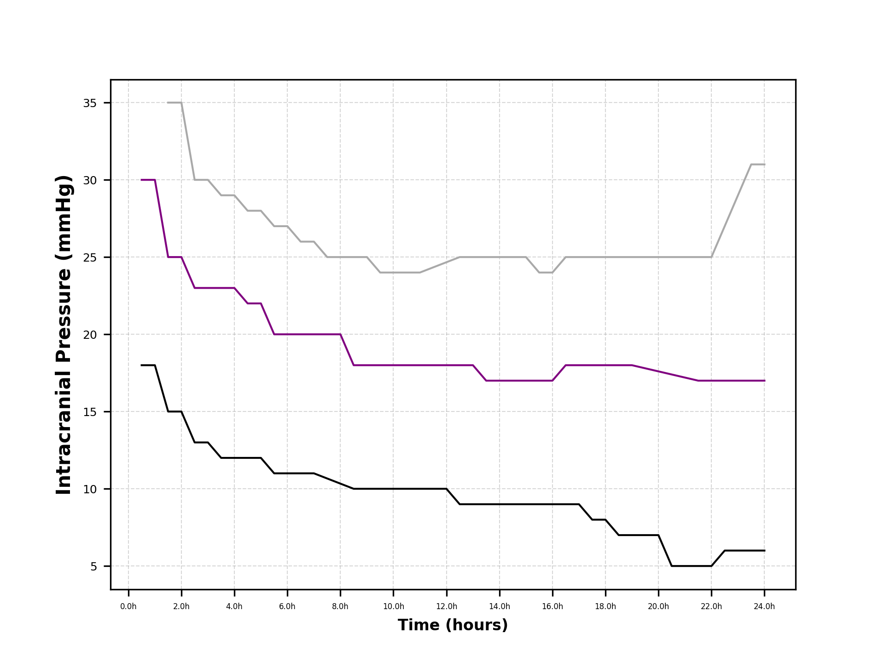
 | ICP5 | ICP6 | ICP7 | ICP8 | ICP9 | ICP10 | ICP11 | ICP12 | ICP13 | ICP14 | ICP15 | ICP16 | ICP17 | ICP18 | ICP19 | ICP20 | ICP21 | ICP22 | ICP23 | ICP24 | ICP25 | ICP26 | ICP27 | ICP28 | ICP29 | ICP30 | ICP31 | ICP32 | ICP33 | ICP34 | ICP35 | ICP36 | ICP37 | ICP38 | ICP39 | ICP40
24h | 0.071876825992 | 0.022452435632 | 0.03381301825 | 0.029262420731 | -0.050861190863 | -0.13625146094 | -0.20434982637 | -0.18369049987 | -0.33130348423 | -0.38400396471 | -0.40289755013 | -0.3407569159 | -0.46832473347 | -0.60616646924 | -0.61847376707 | -0.58975673879 | -0.50770808655 | -0.57803550275 | -0.57334700834 | -0.64554982231 | -0.68493317539 | -0.75385404327 | -0.70462485193 | -0.75385404327 | -0.75385404327 | -0.75385404327 | -0.80308323462 | -0.85231242596 | -0.85231242596 | -0.90154161731 | -0.90154161731 | -0.95077080865 | -0.95077080865 | -0.95077080865 | -0.93436107821 | -0.93436107821
23.5h | 0.071876825992 | 0.022452435632 | 0.03381301825 | 0.029262420731 | -0.050861190863 | -0.13625146094 | -0.20434982637 | -0.18369049987 | -0.33130348423 | -0.38400396471 | -0.40289755013 | -0.3407569159 | -0.46832473347 | -0.60616646924 | -0.61847376707 | -0.58975673879 | -0.50770808655 | -0.57803550275 | -0.57334700834 | -0.64554982231 | -0.68493317539 | -0.75385404327 | -0.70462485193 | -0.75385404327 | -0.75385404327 | -0.75385404327 | -0.80308323462 | -0.85231242596 | -0.85231242596 | -0.90154161731 | -0.90154161731 | -0.95077080865 | -0.95077080865 | -0.95077080865 | -0.93436107821 | -0.93436107821
23h | 0.053744837185 | 0.040097595869 | 0.03794191817 | 0.031468771044 | -0.070626481146 | -0.11606251985 | -0.1816446114 | -0.15893178176 | -0.30700446029 | -0.36602407243 | -0.40924970386 | -0.36198968017 | -0.456134648 | -0.59580242895 | -0.62933314752 | -0.57587158226 | -0.5864747927 | -0.67180539103 | -0.54052754744 | -0.60616646924 | -0.68493317539 | -0.75385404327 | -0.70462485193 | -0.70462485193 | -0.70462485193 | -0.70462485193 | -0.70462485193 | -0.85231242596 | -0.85231242596 | -0.90154161731 | -0.90154161731 | -0.95077080865 | -0.95077080865 | -0.95077080865 | -0.95077080865 | -0.93436107821
22.5h | 0.053744837185 | 0.040097595869 | 0.03794191817 | 0.031468771044 | -0.070626481146 | -0.11606251985 | -0.1816446114 | -0.15893178176 | -0.30700446029 | -0.36602407243 | -0.40924970386 | -0.36198968017 | -0.456134648 | -0.59580242895 | -0.62933314752 | -0.57587158226 | -0.5864747927 | -0.67180539103 | -0.54052754744 | -0.60616646924 | -0.68493317539 | -0.75385404327 | -0.70462485193 | -0.70462485193 | -0.70462485193 | -0.70462485193 | -0.70462485193 | -0.85231242596 | -0.85231242596 | -0.90154161731 | -0.90154161731 | -0.95077080865 | -0.95077080865 | -0.95077080865 | -0.95077080865 | -0.93436107821
22h | 0.043568111466 | 0.043955715965 | 0.035592386612 | 0.029001142405 | -0.054096252009 | -0.08176856143 | -0.17586687081 | -0.15198747812 | -0.31430769198 | -0.38356490837 | -0.40924970386 | -0.38815147899 | -0.46668376043 | -0.54990453627 | -0.66524149885 | -0.60616646924 | -0.63898593013 | -0.71357561399 | -0.65539566058 | -0.69055936869 | -0.77495226814 | -0.80308323462 | -0.76369988154 | -0.76369988154 | -0.76369988154 | -0.70462485193 | -0.70462485193 | -0.80308323462 | -0.85231242596 | -0.90154161731 | -0.90154161731 | -0.95077080865 | -0.95077080865 | -0.95077080865 | -0.95077080865 | -0.93436107821
21.5h | 0.043568111466 | 0.043955715965 | 0.035592386612 | 0.029001142405 | -0.054096252009 | -0.08176856143 | -0.17586687081 | -0.15198747812 | -0.31430769198 | -0.38356490837 | -0.40924970386 | -0.38815147899 | -0.46668376043 | -0.54990453627 | -0.66524149885 | -0.60616646924 | -0.63898593013 | -0.71357561399 | -0.65539566058 | -0.69055936869 | -0.77495226814 | -0.80308323462 | -0.76369988154 | -0.76369988154 | -0.76369988154 | -0.70462485193 | -0.70462485193 | -0.80308323462 | -0.85231242596 | -0.90154161731 | -0.90154161731 | -0.95077080865 | -0.95077080865 | -0.95077080865 | -0.95077080865 | -0.93436107821
21h | 0.035953417874 | 0.050536810526 | 0.03130983903 | 0.020639009299 | -0.043785537599 | -0.089011327833 | -0.16195888222 | -0.1780865445 | -0.31407326726 | -0.36906260888 | -0.35070688172 | -0.34134737097 | -0.4328797157 | -0.55693727789 | -0.65092027955 | -0.62804610984 | -0.64836291896 | -0.68821512148 | -0.62804610984 | -0.70462485193 | -0.80308323462 | -0.83590269552 | -0.80308323462 | -0.80308323462 | -0.80308323462 | -0.80308323462 | -0.80308323462 | -0.86872215641 | -0.8424665877 | -0.88184994077 | -0.92123329385 | -0.96061664692 | -0.96061664692 | -0.95077080865 | -0.95077080865 | -0.95077080865
20.5h | 0.035953417874 | 0.050536810526 | 0.03130983903 | 0.020639009299 | -0.043785537599 | -0.089011327833 | -0.16195888222 | -0.1780865445 | -0.31407326726 | -0.36906260888 | -0.35070688172 | -0.34134737097 | -0.4328797157 | -0.55693727789 | -0.65092027955 | -0.62804610984 | -0.64836291896 | -0.68821512148 | -0.62804610984 | -0.70462485193 | -0.80308323462 | -0.83590269552 | -0.80308323462 | -0.80308323462 | -0.80308323462 | -0.80308323462 | -0.80308323462 | -0.86872215641 | -0.8424665877 | -0.88184994077 | -0.92123329385 | -0.96061664692 | -0.96061664692 | -0.95077080865 | -0.95077080865 | -0.95077080865
20h | 0.0529691471 | 0.060113545134 | 0.035129306789 | 0.034469407468 | -0.08553047592 | -0.10375266598 | -0.16786786242 | -0.16647560955 | -0.32139453161 | -0.38324182918 | -0.35161552862 | -0.33302385919 | -0.40924970386 | -0.55890644555 | -0.68493317539 | -0.70890565118 | -0.70462485193 | -0.75385404327 | -0.69567408987 | -0.73744431283 | -0.80308323462 | -0.86872215641 | -0.84684251581 | -0.82769783029 | -0.82769783029 | -0.82769783029 | -0.82769783029 | -0.87692702164 | -0.85934516758 | -0.86872215641 | -0.93436107821 | -0.9671805391 | -0.96061664692 | -0.95077080865 | -0.95077080865 | -0.95077080865
19.5h | 0.0529691471 | 0.060113545134 | 0.035129306789 | 0.034469407468 | -0.08553047592 | -0.10375266598 | -0.16786786242 | -0.16647560955 | -0.32139453161 | -0.38324182918 | -0.35161552862 | -0.33302385919 | -0.40924970386 | -0.55890644555 | -0.68493317539 | -0.70890565118 | -0.70462485193 | -0.75385404327 | -0.69567408987 | -0.73744431283 | -0.80308323462 | -0.86872215641 | -0.84684251581 | -0.82769783029 | -0.82769783029 | -0.82769783029 | -0.82769783029 | -0.87692702164 | -0.85934516758 | -0.86872215641 | -0.93436107821 | -0.9671805391 | -0.96061664692 | -0.95077080865 | -0.95077080865 | -0.95077080865
19h | 0.082640338646 | 0.054788934563 | 0.024355193312 | 0.042428126736 | -0.067089366847 | -0.16750635774 | -0.21785396928 | -0.20032581864 | -0.33267096176 | -0.3820887707 | -0.39249083021 | -0.37096033281 | -0.37278363619 | -0.51528180829 | -0.62979648108 | -0.69178245419 | -0.69368503163 | -0.7292394476 | -0.65987104161 | -0.72431652847 | -0.80308323462 | -0.84684251581 | -0.84684251581 | -0.82769783029 | -0.82769783029 | -0.82769783029 | -0.82769783029 | -0.87692702164 | -0.87692702164 | -0.90154161731 | -0.95077080865 | -0.97538540433 | -0.97186903352 | -0.9671805391 | -0.96061664692 | -0.96061664692
18.5h | 0.082640338646 | 0.054788934563 | 0.024355193312 | 0.042428126736 | -0.067089366847 | -0.16750635774 | -0.21785396928 | -0.20032581864 | -0.33267096176 | -0.3820887707 | -0.39249083021 | -0.37096033281 | -0.37278363619 | -0.51528180829 | -0.62979648108 | -0.69178245419 | -0.69368503163 | -0.7292394476 | -0.65987104161 | -0.72431652847 | -0.80308323462 | -0.84684251581 | -0.84684251581 | -0.82769783029 | -0.82769783029 | -0.82769783029 | -0.82769783029 | -0.87692702164 | -0.87692702164 | -0.90154161731 | -0.95077080865 | -0.97538540433 | -0.97186903352 | -0.9671805391 | -0.96061664692 | -0.96061664692
18h | 0.10335901872 | 0.083042209596 | 0.051778173386 | 0.038905693217 | -0.069240088966 | -0.16459554081 | -0.1877183428 | -0.1567329106 | -0.30560930102 | -0.37232781035 | -0.42061028648 | -0.40444685592 | -0.40924970386 | -0.54709143962 | -0.64011763568 | -0.69705113018 | -0.73459044666 | -0.75385404327 | -0.69055936869 | -0.73744431283 | -0.81949296507 | -0.87468933112 | -0.87468933112 | -0.86215826423 | -0.86215826423 | -0.86215826423 | -0.86215826423 | -0.88184994077 | -0.90154161731 | -0.92123329385 | -0.96061664692 | -0.98030832346 | -0.9781203594 | -0.97538540433 | -0.96061664692 | -0.96061664692
17.5h | 0.10335901872 | 0.083042209596 | 0.051778173386 | 0.038905693217 | -0.069240088966 | -0.16459554081 | -0.1877183428 | -0.1567329106 | -0.30560930102 | -0.37232781035 | -0.42061028648 | -0.40444685592 | -0.40924970386 | -0.54709143962 | -0.64011763568 | -0.69705113018 | -0.73459044666 | -0.75385404327 | -0.69055936869 | -0.73744431283 | -0.81949296507 | -0.87468933112 | -0.87468933112 | -0.86215826423 | -0.86215826423 | -0.86215826423 | -0.86215826423 | -0.88184994077 | -0.90154161731 | -0.92123329385 | -0.96061664692 | -0.98030832346 | -0.9781203594 | -0.97538540433 | -0.96061664692 | -0.96061664692
17h | 0.097214249528 | 0.11265977187 | 0.08259262794 | 0.072222607102 | -0.041924199204 | -0.13704123407 | -0.18792176921 | -0.16415117673 | -0.25272612112 | -0.33466002 | -0.37952641852 | -0.3588756476 | -0.39187469515 | -0.50453200969 | -0.63157508413 | -0.67909860456 | -0.7292394476 | -0.73744431283 | -0.69806095975 | -0.73744431283 | -0.81949296507 | -0.86872215641 | -0.86872215641 | -0.86872215641 | -0.856787807 | -0.856787807 | -0.8424665877 | -0.86215826423 | -0.88184994077 | -0.92123329385 | -0.96061664692 | -0.98030832346 | -0.9781203594 | -0.97538540433 | -0.9671805391 | -0.9671805391
16.5h | 0.097214249528 | 0.11265977187 | 0.08259262794 | 0.072222607102 | -0.041924199204 | -0.13704123407 | -0.18792176921 | -0.16415117673 | -0.25272612112 | -0.33466002 | -0.37952641852 | -0.3588756476 | -0.39187469515 | -0.50453200969 | -0.63157508413 | -0.67909860456 | -0.7292394476 | -0.73744431283 | -0.69806095975 | -0.73744431283 | -0.81949296507 | -0.86872215641 | -0.86872215641 | -0.86872215641 | -0.856787807 | -0.856787807 | -0.8424665877 | -0.86215826423 | -0.88184994077 | -0.92123329385 | -0.96061664692 | -0.98030832346 | -0.9781203594 | -0.97538540433 | -0.9671805391 | -0.9671805391
16h | 0.10116992626 | 0.11788132962 | 0.12898945485 | 0.10520823292 | -0.011857436371 | -0.12700234014 | -0.15031191001 | -0.20865225127 | -0.27570844917 | -0.33814087191 | -0.34243865846 | -0.36822537774 | -0.46208103115 | -0.54599745759 | -0.63600234278 | -0.66946114382 | -0.73219319908 | -0.74042790018 | -0.72199986064 | -0.77495226814 | -0.8333781216 | -0.87882045207 | -0.87882045207 | -0.87882045207 | -0.856787807 | -0.856787807 | -0.856787807 | -0.856787807 | -0.89259085525 | -0.9283939035 | -0.94629542762 | -0.96061664692 | -0.9562407188 | -0.9781203594 | -0.97186903352 | -0.97186903352
15.5h | 0.10116992626 | 0.11788132962 | 0.12898945485 | 0.10520823292 | -0.011857436371 | -0.12700234014 | -0.15031191001 | -0.20865225127 | -0.27570844917 | -0.33814087191 | -0.34243865846 | -0.36822537774 | -0.46208103115 | -0.54599745759 | -0.63600234278 | -0.66946114382 | -0.73219319908 | -0.74042790018 | -0.72199986064 | -0.77495226814 | -0.8333781216 | -0.87882045207 | -0.87882045207 | -0.87882045207 | -0.856787807 | -0.856787807 | -0.856787807 | -0.856787807 | -0.89259085525 | -0.9283939035 | -0.94629542762 | -0.96061664692 | -0.9562407188 | -0.9781203594 | -0.97186903352 | -0.97186903352
15h | 0.096058741545 | 0.13717615432 | 0.12779601991 | 0.09764608454 | -0.03741219476 | -0.11630562696 | -0.19045329788 | -0.22226151488 | -0.30581867558 | -0.36062828031 | -0.37540463481 | -0.38776787491 | -0.50142350893 | -0.54557669527 | -0.60616646924 | -0.66333585274 | -0.72285788576 | -0.73459044666 | -0.71556467223 | -0.75057209718 | -0.81714871786 | -0.87341065083 | -0.87341065083 | -0.87341065083 | -0.86367300858 | -0.85231242596 | -0.85231242596 | -0.85231242596 | -0.90154161731 | -0.93436107821 | -0.95077080865 | -0.96419695175 | -0.9562407188 | -0.9562407188 | -0.95077080865 | -0.95077080865
14.5h | 0.096058741545 | 0.13717615432 | 0.12779601991 | 0.09764608454 | -0.03741219476 | -0.11630562696 | -0.19045329788 | -0.22226151488 | -0.30581867558 | -0.36062828031 | -0.37540463481 | -0.38776787491 | -0.50142350893 | -0.54557669527 | -0.60616646924 | -0.66333585274 | -0.72285788576 | -0.73459044666 | -0.71556467223 | -0.75057209718 | -0.81714871786 | -0.87341065083 | -0.87341065083 | -0.87341065083 | -0.86367300858 | -0.85231242596 | -0.85231242596 | -0.85231242596 | -0.90154161731 | -0.93436107821 | -0.95077080865 | -0.96419695175 | -0.9562407188 | -0.9562407188 | -0.95077080865 | -0.95077080865
14h | 0.10210875355 | 0.15455408755 | 0.13246295421 | 0.12063541026 | -0.025262011364 | -0.090540488211 | -0.1595643935 | -0.18597400138 | -0.25921788261 | -0.31313556837 | -0.31675849587 | -0.37190342077 | -0.49983141593 | -0.54663349366 | -0.59062040881 | -0.63078106491 | -0.71481020186 | -0.71643985785 | -0.72431652847 | -0.7683332172 | -0.84000512813 | -0.86872215641 | -0.87341065083 | -0.87341065083 | -0.86367300858 | -0.85231242596 | -0.85231242596 | -0.85231242596 | -0.90154161731 | -0.93436107821 | -0.93436107821 | -0.94629542762 | -0.94092497039 | -0.94092497039 | -0.9562407188 | -0.9562407188
13.5h | 0.10210875355 | 0.15455408755 | 0.13246295421 | 0.12063541026 | -0.025262011364 | -0.090540488211 | -0.1595643935 | -0.18597400138 | -0.25921788261 | -0.31313556837 | -0.31675849587 | -0.37190342077 | -0.49983141593 | -0.54663349366 | -0.59062040881 | -0.63078106491 | -0.71481020186 | -0.71643985785 | -0.72431652847 | -0.7683332172 | -0.84000512813 | -0.86872215641 | -0.87341065083 | -0.87341065083 | -0.86367300858 | -0.85231242596 | -0.85231242596 | -0.85231242596 | -0.90154161731 | -0.93436107821 | -0.93436107821 | -0.94629542762 | -0.94092497039 | -0.94092497039 | -0.9562407188 | -0.9562407188
13h | 0.099451940044 | 0.16837280793 | 0.14772289895 | 0.13727775938 | 0.015381235709 | -0.06168623272 | -0.15743493116 | -0.13534292494 | -0.21052636265 | -0.26543408869 | -0.30108415668 | -0.33376494379 | -0.43627749518 | -0.50989605061 | -0.55693727789 | -0.60616646924 | -0.69149706757 | -0.68493317539 | -0.67508733712 | -0.72199986064 | -0.81466657376 | -0.85559437205 | -0.88184994077 | -0.88184994077 | -0.87341065083 | -0.86367300858 | -0.86367300858 | -0.86367300858 | -0.90154161731 | -0.93436107821 | -0.93436107821 | -0.94629542762 | -0.94092497039 | -0.94092497039 | -0.9562407188 | -0.9562407188
12.5h | 0.099451940044 | 0.16837280793 | 0.14772289895 | 0.13727775938 | 0.015381235709 | -0.06168623272 | -0.15743493116 | -0.13534292494 | -0.21052636265 | -0.26543408869 | -0.30108415668 | -0.33376494379 | -0.43627749518 | -0.50989605061 | -0.55693727789 | -0.60616646924 | -0.69149706757 | -0.68493317539 | -0.67508733712 | -0.72199986064 | -0.81466657376 | -0.85559437205 | -0.88184994077 | -0.88184994077 | -0.87341065083 | -0.86367300858 | -0.86367300858 | -0.86367300858 | -0.90154161731 | -0.93436107821 | -0.93436107821 | -0.94629542762 | -0.94092497039 | -0.94092497039 | -0.9562407188 | -0.9562407188
12h | 0.12236977889 | 0.18648582685 | 0.13392338723 | 0.1353482254 | 0.063527935549 | -0.030409835433 | -0.15292788076 | -0.1260132605 | -0.18629435793 | -0.2302344626 | -0.29255828733 | -0.31519990547 | -0.41270438395 | -0.48877378218 | -0.54195448053 | -0.6336432272 | -0.69915494178 | -0.70462485193 | -0.73219319908 | -0.75619829048 | -0.83262074943 | -0.85490343604 | -0.85231242596 | -0.87692702164 | -0.86872215641 | -0.85934516758 | -0.85934516758 | -0.85934516758 | -0.88513188686 | -0.91795134776 | -0.91795134776 | -0.93436107821 | -0.92123329385 | -0.92123329385 | -0.94092497039 | -0.94092497039
11.5h | 0.12236977889 | 0.18648582685 | 0.13392338723 | 0.1353482254 | 0.063527935549 | -0.030409835433 | -0.15292788076 | -0.1260132605 | -0.18629435793 | -0.2302344626 | -0.29255828733 | -0.31519990547 | -0.41270438395 | -0.48877378218 | -0.54195448053 | -0.6336432272 | -0.69915494178 | -0.70462485193 | -0.73219319908 | -0.75619829048 | -0.83262074943 | -0.85490343604 | -0.85231242596 | -0.87692702164 | -0.86872215641 | -0.85934516758 | -0.85934516758 | -0.85934516758 | -0.88513188686 | -0.91795134776 | -0.91795134776 | -0.93436107821 | -0.92123329385 | -0.92123329385 | -0.94092497039 | -0.94092497039
11h | 0.12992715373 | 0.17306130234 | 0.1558157968 | 0.16629745966 | 0.10007509436 | -0.011735485891 | -0.12057591168 | -0.13018361304 | -0.17383793171 | -0.25897111975 | -0.26985918454 | -0.34613535598 | -0.39987271503 | -0.50091785326 | -0.54052754744 | -0.60179054112 | -0.69477901366 | -0.68970691516 | -0.72160043515 | -0.78036206938 | -0.80308323462 | -0.84996817876 | -0.85778233611 | -0.86099993032 | -0.87258326946 | -0.8646197238 | -0.87692702164 | -0.86872215641 | -0.89396789556 | -0.92426278255 | -0.92426278255 | -0.93436107821 | -0.92123329385 | -0.92123329385 | -0.92123329385 | -0.94092497039
10.5h | 0.12992715373 | 0.17306130234 | 0.1558157968 | 0.16629745966 | 0.10007509436 | -0.011735485891 | -0.12057591168 | -0.13018361304 | -0.17383793171 | -0.25897111975 | -0.26985918454 | -0.34613535598 | -0.39987271503 | -0.50091785326 | -0.54052754744 | -0.60179054112 | -0.69477901366 | -0.68970691516 | -0.72160043515 | -0.78036206938 | -0.80308323462 | -0.84996817876 | -0.85778233611 | -0.86099993032 | -0.87258326946 | -0.8646197238 | -0.87692702164 | -0.86872215641 | -0.89396789556 | -0.92426278255 | -0.92426278255 | -0.93436107821 | -0.92123329385 | -0.92123329385 | -0.92123329385 | -0.94092497039
10h | 0.16658265551 | 0.21130421083 | 0.20756310535 | 0.19746681651 | 0.13629401969 | 0.027206503395 | -0.11340792838 | -0.13291346957 | -0.14171451227 | -0.22821332278 | -0.26497405397 | -0.34659436942 | -0.40104483863 | -0.4738630175 | -0.50419171574 | -0.5987356479 | -0.64806365336 | -0.67180539103 | -0.72994272176 | -0.78402677345 | -0.80308323462 | -0.84589122709 | -0.8424665877 | -0.85490343604 | -0.86526747632 | -0.84684251581 | -0.85778233611 | -0.84941659118 | -0.84852556509 | -0.87882045207 | -0.90911533905 | -0.91795134776 | -0.91049237937 | -0.90154161731 | -0.90154161731 | -0.92123329385
9.5h | 0.16658265551 | 0.21130421083 | 0.20756310535 | 0.19746681651 | 0.13629401969 | 0.027206503395 | -0.11340792838 | -0.13291346957 | -0.14171451227 | -0.22821332278 | -0.26497405397 | -0.34659436942 | -0.40104483863 | -0.4738630175 | -0.50419171574 | -0.5987356479 | -0.64806365336 | -0.67180539103 | -0.72994272176 | -0.78402677345 | -0.80308323462 | -0.84589122709 | -0.8424665877 | -0.85490343604 | -0.86526747632 | -0.84684251581 | -0.85778233611 | -0.84941659118 | -0.84852556509 | -0.87882045207 | -0.90911533905 | -0.91795134776 | -0.91049237937 | -0.90154161731 | -0.90154161731 | -0.92123329385
9h | 0.18010731329 | 0.22852549148 | 0.22183933668 | 0.19034415959 | 0.16404343223 | 0.046647087589 | -0.10172437239 | -0.1354873715 | -0.11510528557 | -0.2012390362 | -0.26239652289 | -0.33565454912 | -0.37643024296 | -0.45510703278 | -0.49104589871 | -0.55944045711 | -0.57803550275 | -0.64554982231 | -0.69970193279 | -0.76479386357 | -0.79651934244 | -0.8333781216 | -0.84059118993 | -0.86215826423 | -0.86526747632 | -0.85490343604 | -0.85778233611 | -0.86526747632 | -0.86872215641 | -0.89497772513 | -0.91560710055 | -0.92426278255 | -0.91795134776 | -0.91795134776 | -0.91049237937 | -0.9283939035
8.5h | 0.18010731329 | 0.22852549148 | 0.22183933668 | 0.19034415959 | 0.16404343223 | 0.046647087589 | -0.10172437239 | -0.1354873715 | -0.11510528557 | -0.2012390362 | -0.26239652289 | -0.33565454912 | -0.37643024296 | -0.45510703278 | -0.49104589871 | -0.55944045711 | -0.57803550275 | -0.64554982231 | -0.69970193279 | -0.76479386357 | -0.79651934244 | -0.8333781216 | -0.84059118993 | -0.86215826423 | -0.86526747632 | -0.85490343604 | -0.85778233611 | -0.86526747632 | -0.86872215641 | -0.89497772513 | -0.91560710055 | -0.92426278255 | -0.91795134776 | -0.91795134776 | -0.91049237937 | -0.9283939035
8h | 0.18064628962 | 0.22960582949 | 0.20480716597 | 0.16042072967 | 0.17177630758 | 0.076930999636 | -0.078105030988 | -0.10788143684 | -0.089259960113 | -0.1780865445 | -0.22702821947 | -0.30651052192 | -0.35455060236 | -0.39201948689 | -0.43698445954 | -0.52859319803 | -0.53814067756 | -0.64703598658 | -0.68996083749 | -0.75270917836 | -0.7871170104 | -0.82098475874 | -0.8333781216 | -0.88184994077 | -0.88513188686 | -0.87468933112 | -0.86872215641 | -0.87468933112 | -0.88599555688 | -0.91708767773 | -0.90154161731 | -0.91384891515 | -0.92123329385 | -0.91560710055 | -0.91560710055 | -0.92967258379
7.5h | 0.18064628962 | 0.22960582949 | 0.20480716597 | 0.16042072967 | 0.17177630758 | 0.076930999636 | -0.078105030988 | -0.10788143684 | -0.089259960113 | -0.1780865445 | -0.22702821947 | -0.30651052192 | -0.35455060236 | -0.39201948689 | -0.43698445954 | -0.52859319803 | -0.53814067756 | -0.64703598658 | -0.68996083749 | -0.75270917836 | -0.7871170104 | -0.82098475874 | -0.8333781216 | -0.88184994077 | -0.88513188686 | -0.87468933112 | -0.86872215641 | -0.87468933112 | -0.88599555688 | -0.91708767773 | -0.90154161731 | -0.91384891515 | -0.92123329385 | -0.91560710055 | -0.91560710055 | -0.92967258379
7h | 0.17605230233 | 0.22386997828 | 0.20854495491 | 0.16051399824 | 0.20108347503 | 0.13746951431 | -0.020756288766 | -0.086609157502 | -0.077987855552 | -0.13916168139 | -0.17842674046 | -0.27595220114 | -0.34240639818 | -0.37960631982 | -0.40924970386 | -0.46247045126 | -0.48547554852 | -0.57100276113 | -0.62547203447 | -0.68750165494 | -0.75985760319 | -0.77573368387 | -0.79651934244 | -0.82418145948 | -0.83458991708 | -0.84410756074 | -0.83888628287 | -0.84783704493 | -0.85231242596 | -0.88599555688 | -0.8841666086 | -0.88923431947 | -0.88184994077 | -0.90154161731 | -0.90154161731 | -0.91560710055
6.5h | 0.17605230233 | 0.22386997828 | 0.20854495491 | 0.16051399824 | 0.20108347503 | 0.13746951431 | -0.020756288766 | -0.086609157502 | -0.077987855552 | -0.13916168139 | -0.17842674046 | -0.27595220114 | -0.34240639818 | -0.37960631982 | -0.40924970386 | -0.46247045126 | -0.48547554852 | -0.57100276113 | -0.62547203447 | -0.68750165494 | -0.75985760319 | -0.77573368387 | -0.79651934244 | -0.82418145948 | -0.83458991708 | -0.84410756074 | -0.83888628287 | -0.84783704493 | -0.85231242596 | -0.88599555688 | -0.8841666086 | -0.88923431947 | -0.88184994077 | -0.90154161731 | -0.90154161731 | -0.91560710055
6h | 0.19599536317 | 0.23611984108 | 0.20159413977 | 0.20877216061 | 0.20698393839 | 0.16312169418 | 0.017017176497 | -0.073295861322 | -0.056996207219 | -0.11523573158 | -0.17682335783 | -0.26787356461 | -0.32695613026 | -0.36088418254 | -0.40535036197 | -0.47838005766 | -0.52211663036 | -0.59303868488 | -0.63898593013 | -0.69192054448 | -0.7362058426 | -0.76883684064 | -0.77783749547 | -0.81433562121 | -0.81578754206 | -0.81714871786 | -0.82580439986 | -0.84852556509 | -0.87124673033 | -0.89396789556 | -0.88972661139 | -0.87468933112 | -0.86872215641 | -0.88184994077 | -0.88599555688 | -0.89635959717
5.5h | 0.19599536317 | 0.23611984108 | 0.20159413977 | 0.20877216061 | 0.20698393839 | 0.16312169418 | 0.017017176497 | -0.073295861322 | -0.056996207219 | -0.11523573158 | -0.17682335783 | -0.26787356461 | -0.32695613026 | -0.36088418254 | -0.40535036197 | -0.47838005766 | -0.52211663036 | -0.59303868488 | -0.63898593013 | -0.69192054448 | -0.7362058426 | -0.76883684064 | -0.77783749547 | -0.81433562121 | -0.81578754206 | -0.81714871786 | -0.82580439986 | -0.84852556509 | -0.87124673033 | -0.89396789556 | -0.88972661139 | -0.87468933112 | -0.86872215641 | -0.88184994077 | -0.88599555688 | -0.89635959717
5h | 0.22536660344 | 0.25657709734 | 0.2256806358 | 0.24979742817 | 0.26555524364 | 0.23500080936 | 0.091104558551 | -0.025074216084 | -0.037005054349 | -0.091692232412 | -0.16243547756 | -0.22699695292 | -0.33785298191 | -0.38316801308 | -0.39848081825 | -0.41961374414 | -0.44666388928 | -0.51218346758 | -0.61817358908 | -0.65475632044 | -0.70903343623 | -0.73857601837 | -0.76289613964 | -0.78120359402 | -0.80308323462 | -0.79776115988 | -0.79037892718 | -0.79629300133 | -0.81037644815 | -0.83225608875 | -0.85609928684 | -0.84852556509 | -0.84589122709 | -0.85445282559 | -0.85445282559 | -0.86573856906
4.5h | 0.22536660344 | 0.25657709734 | 0.2256806358 | 0.24979742817 | 0.26555524364 | 0.23500080936 | 0.091104558551 | -0.025074216084 | -0.037005054349 | -0.091692232412 | -0.16243547756 | -0.22699695292 | -0.33785298191 | -0.38316801308 | -0.39848081825 | -0.41961374414 | -0.44666388928 | -0.51218346758 | -0.61817358908 | -0.65475632044 | -0.70903343623 | -0.73857601837 | -0.76289613964 | -0.78120359402 | -0.80308323462 | -0.79776115988 | -0.79037892718 | -0.79629300133 | -0.81037644815 | -0.83225608875 | -0.85609928684 | -0.84852556509 | -0.84589122709 | -0.85445282559 | -0.85445282559 | -0.86573856906
4h | 0.24326728992 | 0.27148061425 | 0.24413180068 | 0.26442791316 | 0.32229607953 | 0.24413956336 | 0.12675773151 | 0.015970123571 | -0.053922174246 | -0.065389007814 | -0.11317626938 | -0.15475981639 | -0.24205622382 | -0.31027037734 | -0.35196482666 | -0.33540591684 | -0.35751733329 | -0.42250371691 | -0.54251660568 | -0.61040123839 | -0.65721896397 | -0.67086769215 | -0.72000897422 | -0.74536625166 | -0.77278834764 | -0.78700839663 | -0.79860785359 | -0.80308323462 | -0.79761332447 | -0.80887490419 | -0.82695193345 | -0.82154418137 | -0.83385147921 | -0.856787807 | -0.8424665877 | -0.87098556751
3.5h | 0.24326728992 | 0.27148061425 | 0.24413180068 | 0.26442791316 | 0.32229607953 | 0.24413956336 | 0.12675773151 | 0.015970123571 | -0.053922174246 | -0.065389007814 | -0.11317626938 | -0.15475981639 | -0.24205622382 | -0.31027037734 | -0.35196482666 | -0.33540591684 | -0.35751733329 | -0.42250371691 | -0.54251660568 | -0.61040123839 | -0.65721896397 | -0.67086769215 | -0.72000897422 | -0.74536625166 | -0.77278834764 | -0.78700839663 | -0.79860785359 | -0.80308323462 | -0.79761332447 | -0.80887490419 | -0.82695193345 | -0.82154418137 | -0.83385147921 | -0.856787807 | -0.8424665877 | -0.87098556751
3h | 0.28153722279 | 0.25143157436 | 0.23433709507 | 0.28833359603 | 0.34762485428 | 0.28931601276 | 0.18755956968 | 0.1222925108 | 0.036344805234 | 0.045600289418 | -0.033943288117 | -0.10198639193 | -0.18688111166 | -0.27772965023 | -0.31843033362 | -0.33188954603 | -0.35347559112 | -0.3991514082 | -0.47440598652 | -0.5523220412 | -0.58487817028 | -0.63600234278 | -0.67836928321 | -0.73190850014 | -0.75784559933 | -0.78219812314 | -0.78271253475 | -0.80308323462 | -0.78213464256 | -0.77964076255 | -0.78831447722 | -0.79816031548 | -0.82327982594 | -0.83754366856 | -0.82899333533 | -0.83590269552
2.5h | 0.28153722279 | 0.25143157436 | 0.23433709507 | 0.28833359603 | 0.34762485428 | 0.28931601276 | 0.18755956968 | 0.1222925108 | 0.036344805234 | 0.045600289418 | -0.033943288117 | -0.10198639193 | -0.18688111166 | -0.27772965023 | -0.31843033362 | -0.33188954603 | -0.35347559112 | -0.3991514082 | -0.47440598652 | -0.5523220412 | -0.58487817028 | -0.63600234278 | -0.67836928321 | -0.73190850014 | -0.75784559933 | -0.78219812314 | -0.78271253475 | -0.80308323462 | -0.78213464256 | -0.77964076255 | -0.78831447722 | -0.79816031548 | -0.82327982594 | -0.83754366856 | -0.82899333533 | -0.83590269552
2h | 0.33866896836 | 0.2940755126 | 0.30035273166 | 0.3083539693 | 0.3727122925 | 0.38594413486 | 0.31053745947 | 0.23518385332 | 0.13939583411 | 0.11687305604 | 0.025313619403 | 0.033296988991 | -0.056992566714 | -0.15690451563 | -0.22051507554 | -0.25034535205 | -0.26798332869 | -0.27689581237 | -0.35489711251 | -0.43059043705 | -0.48361720568 | -0.5469776149 | -0.6124377038 | -0.6332781978 | -0.68369275482 | -0.71894607123 | -0.71900641345 | -0.74213280724 | -0.74269542657 | -0.76369988154 | -0.77581783634 | -0.79058058285 | -0.80631137831 | -0.81949296507 | -0.82684905113 | -0.83072067537
1.5h | 0.33866896836 | 0.2940755126 | 0.30035273166 | 0.3083539693 | 0.3727122925 | 0.38594413486 | 0.31053745947 | 0.23518385332 | 0.13939583411 | 0.11687305604 | 0.025313619403 | 0.033296988991 | -0.056992566714 | -0.15690451563 | -0.22051507554 | -0.25034535205 | -0.26798332869 | -0.27689581237 | -0.35489711251 | -0.43059043705 | -0.48361720568 | -0.5469776149 | -0.6124377038 | -0.6332781978 | -0.68369275482 | -0.71894607123 | -0.71900641345 | -0.74213280724 | -0.74269542657 | -0.76369988154 | -0.77581783634 | -0.79058058285 | -0.80631137831 | -0.81949296507 | -0.82684905113 | -0.83072067537
1h | 0.39319766218 | 0.33240287664 | 0.33991471031 | 0.3223493285 | 0.36210410345 | 0.42342366501 | 0.42740404068 | 0.39000069681 | 0.29866401219 | 0.25286033754 | 0.18066407247 | 0.19001056305 | 0.12831548378 | 0.035212900469 | -0.028374566688 | -0.07155839982 | -0.087474043077 | -0.13844846618 | -0.18860375991 | -0.20042265025 | -0.21634255587 | -0.27474636043 | -0.36333646841 | -0.41414542454 | -0.44838843983 | -0.48259789499 | -0.51740474545 | -0.53049184453 | -0.55067174445 | -0.56559567838 | -0.60720287327 | -0.63317219706 | -0.64338854074 | -0.67508733712 | -0.71034179028 | -0.70797377651
0.5h | 0.39319766218 | 0.33240287664 | 0.33991471031 | 0.3223493285 | 0.36210410345 | 0.42342366501 | 0.42740404068 | 0.39000069681 | 0.29866401219 | 0.25286033754 | 0.18066407247 | 0.19001056305 | 0.12831548378 | 0.035212900469 | -0.028374566688 | -0.07155839982 | -0.087474043077 | -0.13844846618 | -0.18860375991 | -0.20042265025 | -0.21634255587 | -0.27474636043 | -0.36333646841 | -0.41414542454 | -0.44838843983 | -0.48259789499 | -0.51740474545 | -0.53049184453 | -0.55067174445 | -0.56559567838 | -0.60720287327 | -0.63317219706 | -0.64338854074 | -0.67508733712 | -0.71034179028 | -0.70797377651

24(24)一年绝对值OR
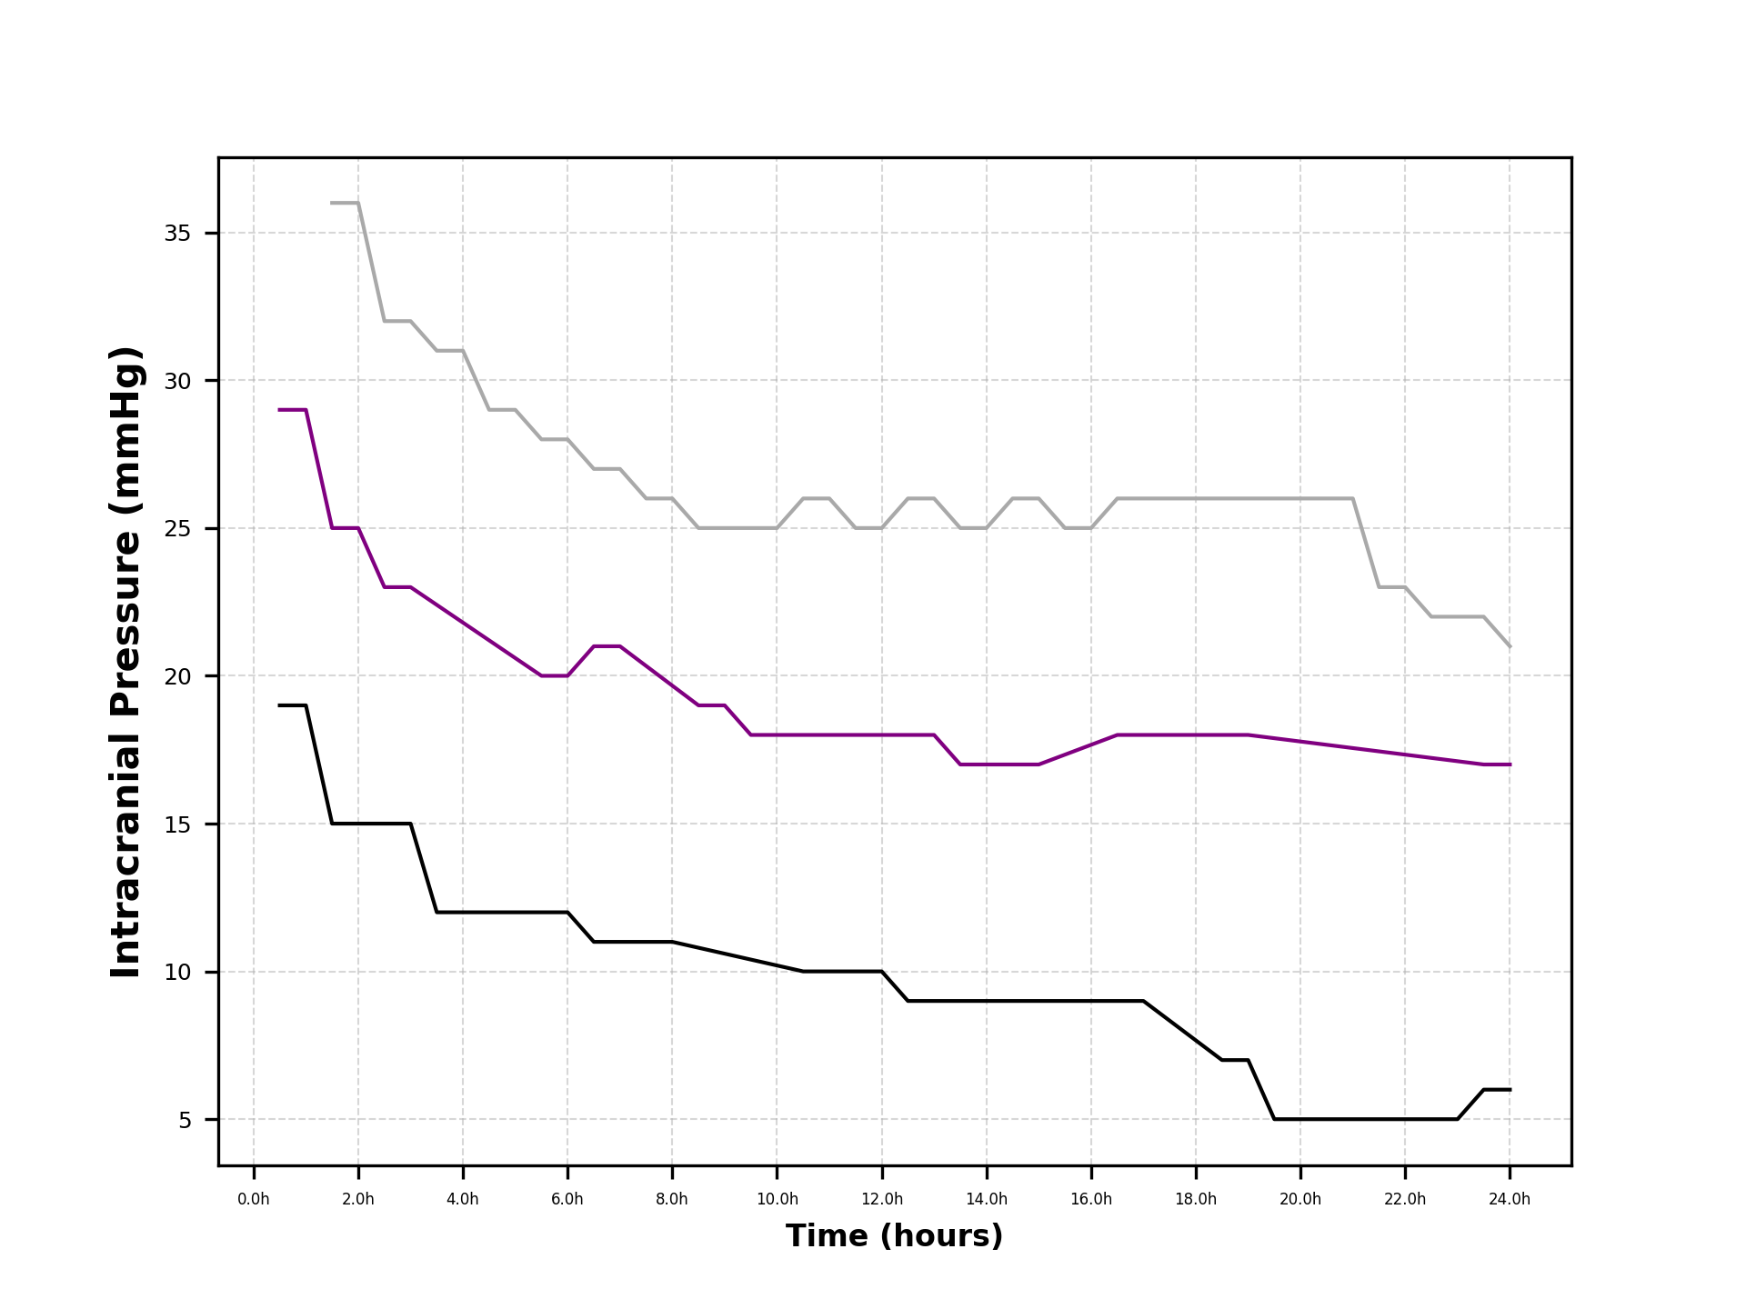
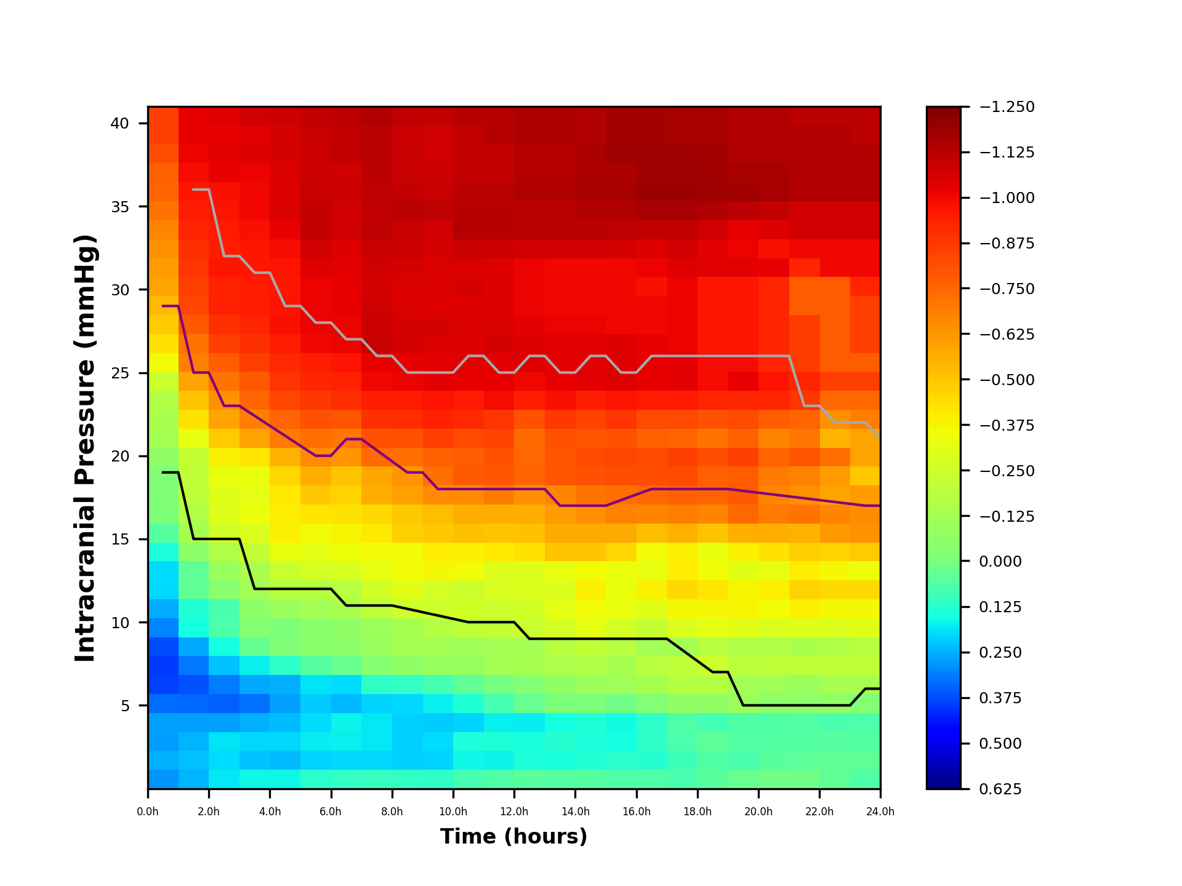
 | ICP5 | ICP6 | ICP7 | ICP8 | ICP9 | ICP10 | ICP11 | ICP12 | ICP13 | ICP14 | ICP15 | ICP16 | ICP17 | ICP18 | ICP19 | ICP20 | ICP21 | ICP22 | ICP23 | ICP24 | ICP25 | ICP26 | ICP27 | ICP28 | ICP29 | ICP30 | ICP31 | ICP32 | ICP33 | ICP34 | ICP35 | ICP36 | ICP37 | ICP38 | ICP39 | ICP40
24h | 0.067910268798 | 0.040891544342 | 0.060566900093 | 0.07188054748 | -0.027259789614 | -0.13275315575 | -0.20380852916 | -0.18343547575 | -0.30683479508 | -0.36760880948 | -0.43991607434 | -0.3464760272 | -0.48400683251 | -0.63529071835 | -0.65334163655 | -0.61122282743 | -0.49088337278 | -0.59403147676 | -0.5871549365 | -0.69305365659 | -0.75081659482 | -0.85190173672 | -0.77969806393 | -0.85190173672 | -0.85190173672 | -0.85190173672 | -0.92410540951 | -0.99630908229 | -0.99630908229 | -1.0685127551 | -1.0685127551 | -1.1407164279 | -1.1407164279 | -1.1407164279 | -1.1166485369 | -1.1166485369
23.5h | 0.067910268798 | 0.040891544342 | 0.060566900093 | 0.07188054748 | -0.027259789614 | -0.13275315575 | -0.20380852916 | -0.18343547575 | -0.30683479508 | -0.36760880948 | -0.43991607434 | -0.3464760272 | -0.48400683251 | -0.63529071835 | -0.65334163655 | -0.61122282743 | -0.49088337278 | -0.59403147676 | -0.5871549365 | -0.69305365659 | -0.75081659482 | -0.85190173672 | -0.77969806393 | -0.85190173672 | -0.85190173672 | -0.85190173672 | -0.92410540951 | -0.99630908229 | -0.99630908229 | -1.0685127551 | -1.0685127551 | -1.1407164279 | -1.1407164279 | -1.1407164279 | -1.1166485369 | -1.1166485369
23h | 0.039399338844 | 0.041659553214 | 0.05786454041 | 0.07471206406 | -0.064705596811 | -0.12986500884 | -0.1987866965 | -0.16111734482 | -0.28974457001 | -0.36616793796 | -0.44274759092 | -0.36786970803 | -0.46462749177 | -0.62008994514 | -0.66926891731 | -0.59085768895 | -0.60640924924 | -0.73156228207 | -0.53901915464 | -0.63529071835 | -0.75081659482 | -0.85190173672 | -0.77969806393 | -0.77969806393 | -0.77969806393 | -0.77969806393 | -0.77969806393 | -0.99630908229 | -0.99630908229 | -1.0685127551 | -1.0685127551 | -1.1407164279 | -1.1407164279 | -1.1407164279 | -1.1407164279 | -1.1166485369
22.5h | 0.039399338844 | 0.041659553214 | 0.05786454041 | 0.07471206406 | -0.064705596811 | -0.12986500884 | -0.1987866965 | -0.16111734482 | -0.28974457001 | -0.36616793796 | -0.44274759092 | -0.36786970803 | -0.46462749177 | -0.62008994514 | -0.66926891731 | -0.59085768895 | -0.60640924924 | -0.73156228207 | -0.53901915464 | -0.63529071835 | -0.75081659482 | -0.85190173672 | -0.77969806393 | -0.77969806393 | -0.77969806393 | -0.77969806393 | -0.77969806393 | -0.99630908229 | -0.99630908229 | -1.0685127551 | -1.0685127551 | -1.1407164279 | -1.1407164279 | -1.1407164279 | -1.1407164279 | -1.1166485369
22h | 0.016763988207 | 0.046015732568 | 0.061173875413 | 0.061262360306 | -0.057661336051 | -0.095450174146 | -0.19741038016 | -0.1443057434 | -0.29352666716 | -0.38184109143 | -0.46200190366 | -0.39461180906 | -0.47355449131 | -0.55277223517 | -0.7219351257 | -0.63529071835 | -0.68342650021 | -0.79282600444 | -0.70749439114 | -0.75906844313 | -0.88284616791 | -0.92410540951 | -0.86634247128 | -0.86634247128 | -0.86634247128 | -0.77969806393 | -0.77969806393 | -0.92410540951 | -0.99630908229 | -1.0685127551 | -1.0685127551 | -1.1407164279 | -1.1407164279 | -1.1407164279 | -1.1407164279 | -1.1166485369
21.5h | 0.016763988207 | 0.046015732568 | 0.061173875413 | 0.061262360306 | -0.057661336051 | -0.095450174146 | -0.19741038016 | -0.1443057434 | -0.29352666716 | -0.38184109143 | -0.46200190366 | -0.39461180906 | -0.47355449131 | -0.55277223517 | -0.7219351257 | -0.63529071835 | -0.68342650021 | -0.79282600444 | -0.70749439114 | -0.75906844313 | -0.88284616791 | -0.92410540951 | -0.86634247128 | -0.86634247128 | -0.86634247128 | -0.77969806393 | -0.77969806393 | -0.92410540951 | -0.99630908229 | -1.0685127551 | -1.0685127551 | -1.1407164279 | -1.1407164279 | -1.1407164279 | -1.1407164279 | -1.1166485369
...
 |  | 0.25007071737 | 0.27782915625 | 0.27074204115 | 0.33362000014 | 0.3883880931 | 0.39667620067 | 0.37440667288 | 0.30567549445 | 0.25523645 | 0.20055595045 | 0.19626298973 | 0.1427907867 | 0.054622742856 | -0.00087743067192 | -0.015611687531 | -0.01091676176 | -0.063411092536 | -0.12672571872 | -0.14165059896
0.5h | 0.28335086362 | 0.25007071737 | 0.27782915625 | 0.27074204115 | 0.33362000014 | 0.3883880931 | 0.39667620067 | 0.37440667288 | 0.30567549445 | 0.25523645 | 0.20055595045 | 0.19626298973 | 0.1427907867 | 0.054622742856 | -0.00087743067192 | -0.015611687531 | -0.01091676176 | -0.063411092536 | -0.12672571872 | -0.14165059896

24(24)一年相对值OR
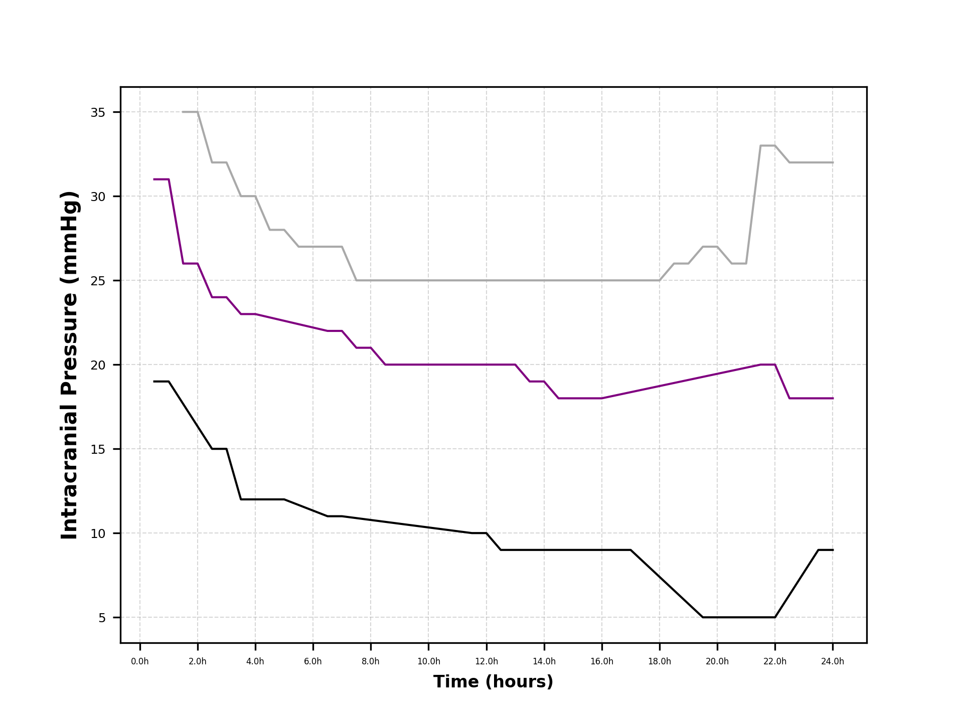
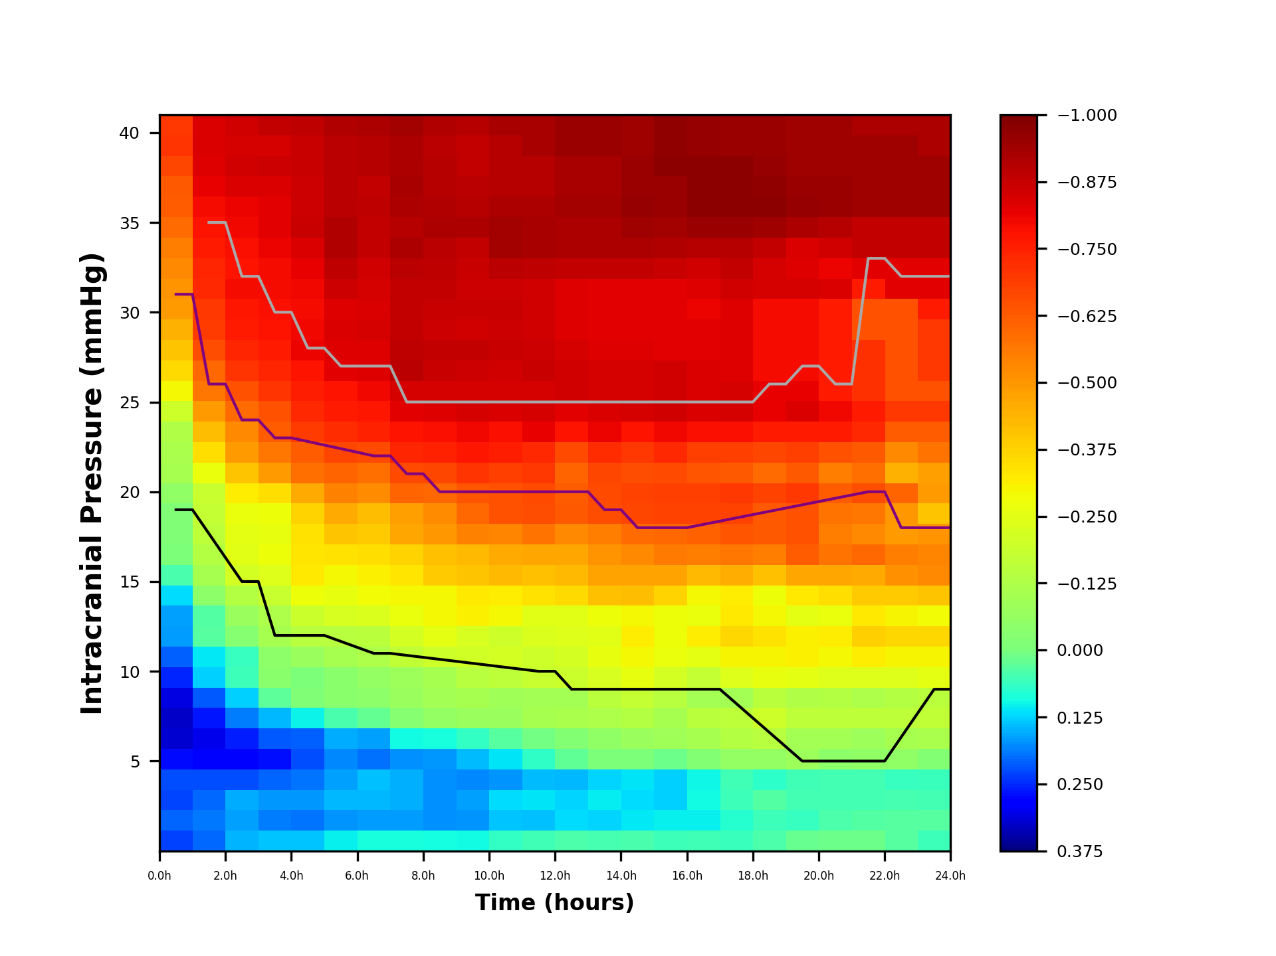
...
ICP10 | ICP11 | ICP12 | ICP13 | ICP14 | ICP15 | ICP16 | ICP17 | ICP18 | ICP19 | ICP20 | ICP21 | ICP22 | ICP23 | ICP24 | ICP25 | ICP26 | ICP27 | ICP28
0.32020913239 | 0.32704231751 | 0.30868205801 | 0.25201618333 | 0.2104313795 | 0.16534967996 | 0.16181032009 | 0.11772480861 | 0.045034081657 | -0.00072340352134 | -0.01287115905 | -0.0090003964437 | -0.052279694682 | -0.10447985704 | -0.11678477328 | -0.13243687719 | -0.19956246425 | -0.29603235385 | -0.35272048576
0.32020913239 | 0.32704231751 | 0.30868205801 | 0.25201618333 | 0.2104313795 | 0.16534967996 | 0.16181032009 | 0.11772480861 | 0.045034081657 | -0.00072340352134 | -0.01287115905 | -0.0090003964437 | -0.052279694682 | -0.10447985704 | -0.11678477328 | -0.13243687719 | -0.19956246425 | -0.29603235385 | -0.35272048576

48(48)28day绝对值
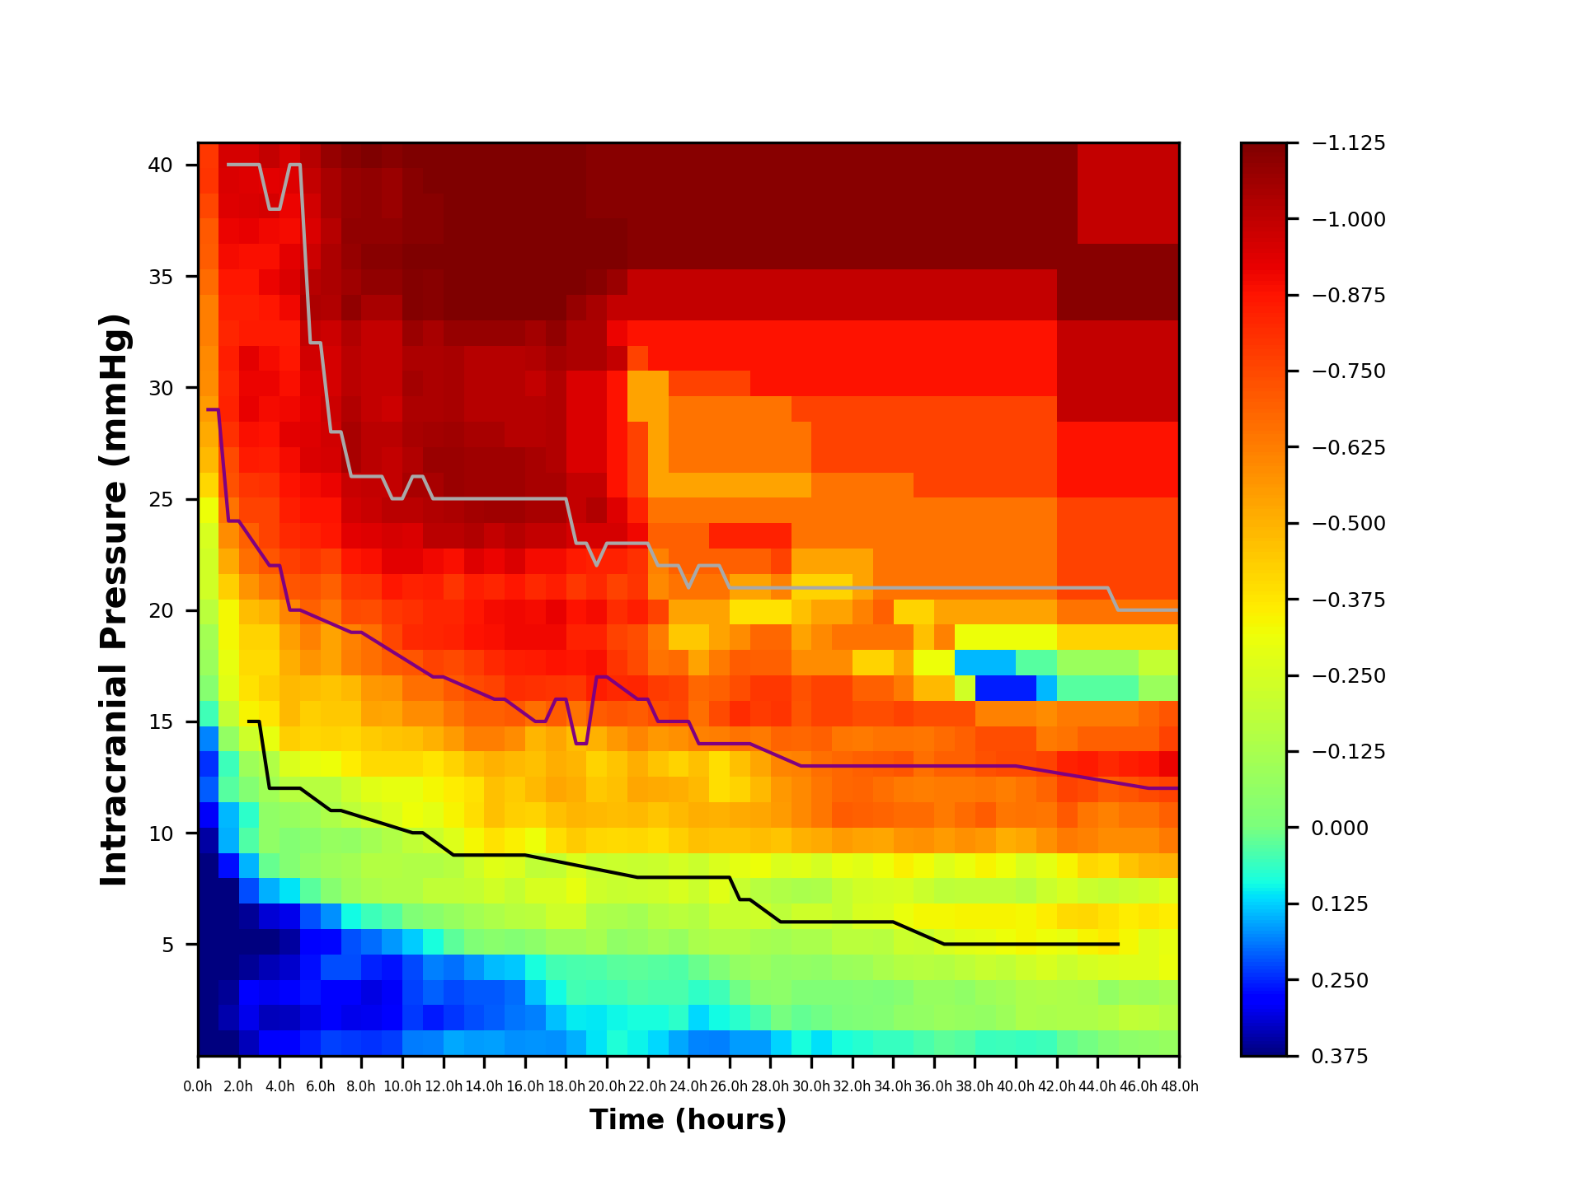
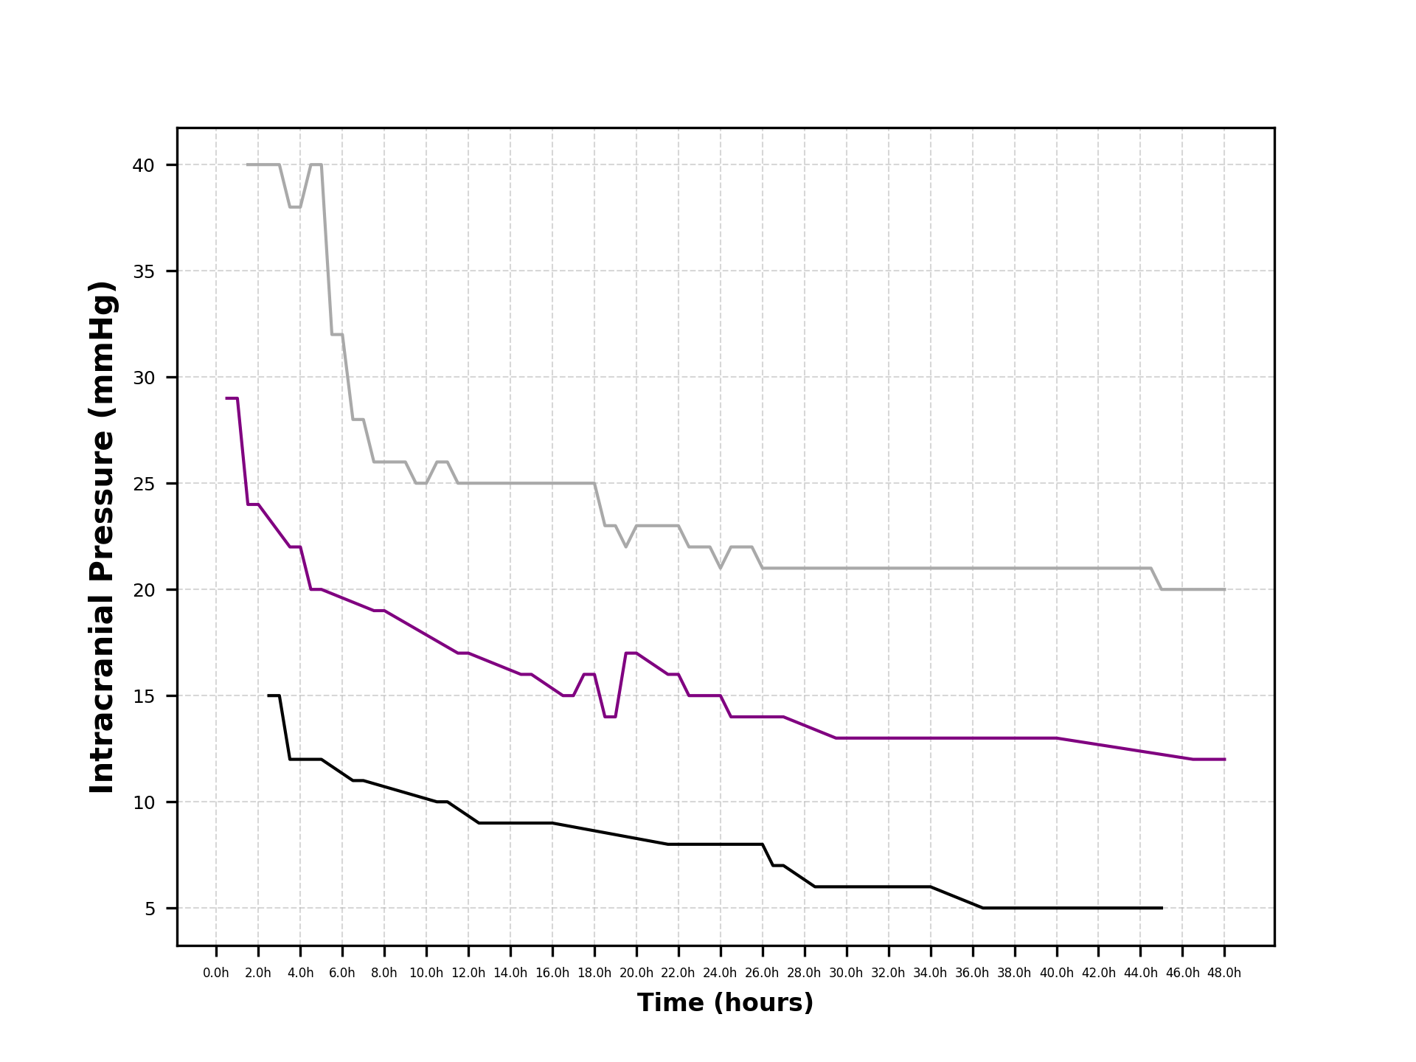
...

48(48)28day相对值
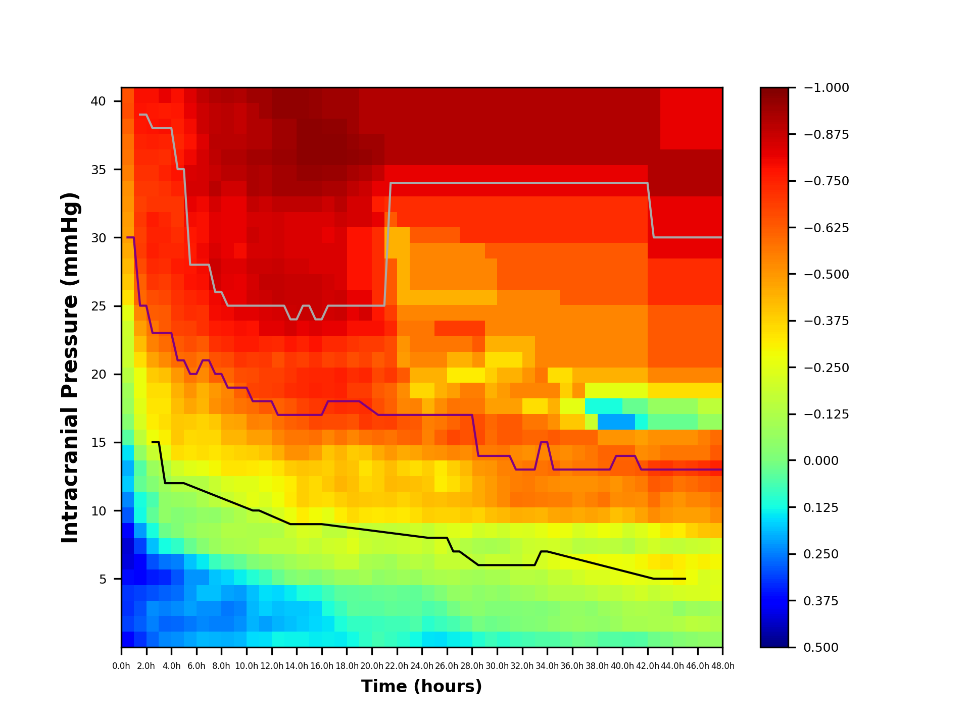
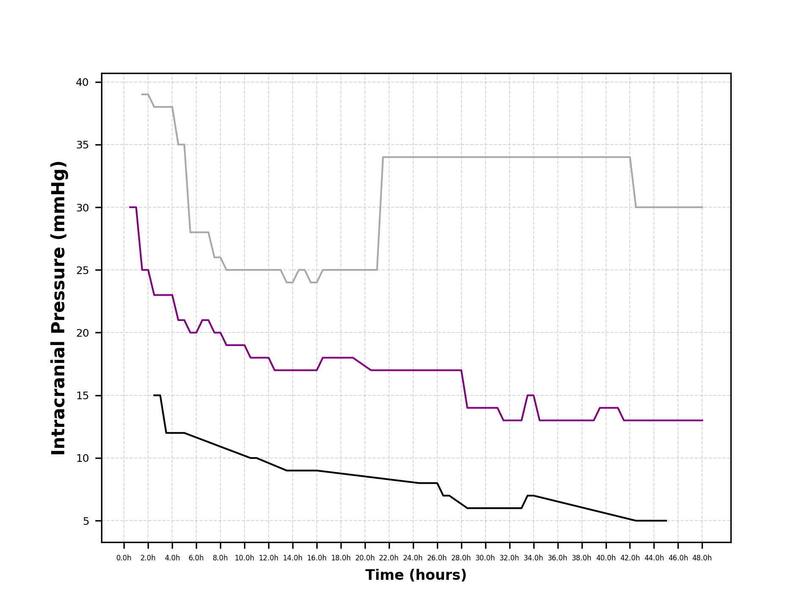
...
ICP7 | ICP8 | ICP9 | ICP10 | ICP11 | ICP12 | ICP13 | ICP14 | ICP15 | ICP16 | ICP17 | ICP18 | ICP19 | ICP20 | ICP21 | ICP22 | ICP23 | ICP24 | ICP25 | ICP26 | ICP27 | ICP28 | ICP29 | ICP30 | ICP31 | ICP32
0.32749712904 | 0.32086362964 | 0.36331769727 | 0.41764659437 | 0.42195723083 | 0.3814264739 | 0.28796292279 | 0.24172258279 | 0.17459917998 | 0.20060680784 | 0.15003235194 | 0.044544035911 | -0.028010793093 | -0.070834009814 | -0.0937489634 | -0.14439287013 | -0.18885914707 | -0.19244797743 | -0.20250726511 | -0.25443941612 | -0.33854839234 | -0.39325201976 | -0.42570081284 | -0.4543607627 | -0.47804843787 | -0.48467153426
0.32749712904 | 0.32086362964 | 0.36331769727 | 0.41764659437 | 0.42195723083 | 0.3814264739 | 0.28796292279 | 0.24172258279 | 0.17459917998 | 0.20060680784 | 0.15003235194 | 0.044544035911 | -0.028010793093 | -0.070834009814 | -0.0937489634 | -0.14439287013 | -0.18885914707 | -0.19244797743 | -0.20250726511 | -0.25443941612 | -0.33854839234 | -0.39325201976 | -0.42570081284 | -0.4543607627 | -0.47804843787 | -0.48467153426

48(48)一年绝对值
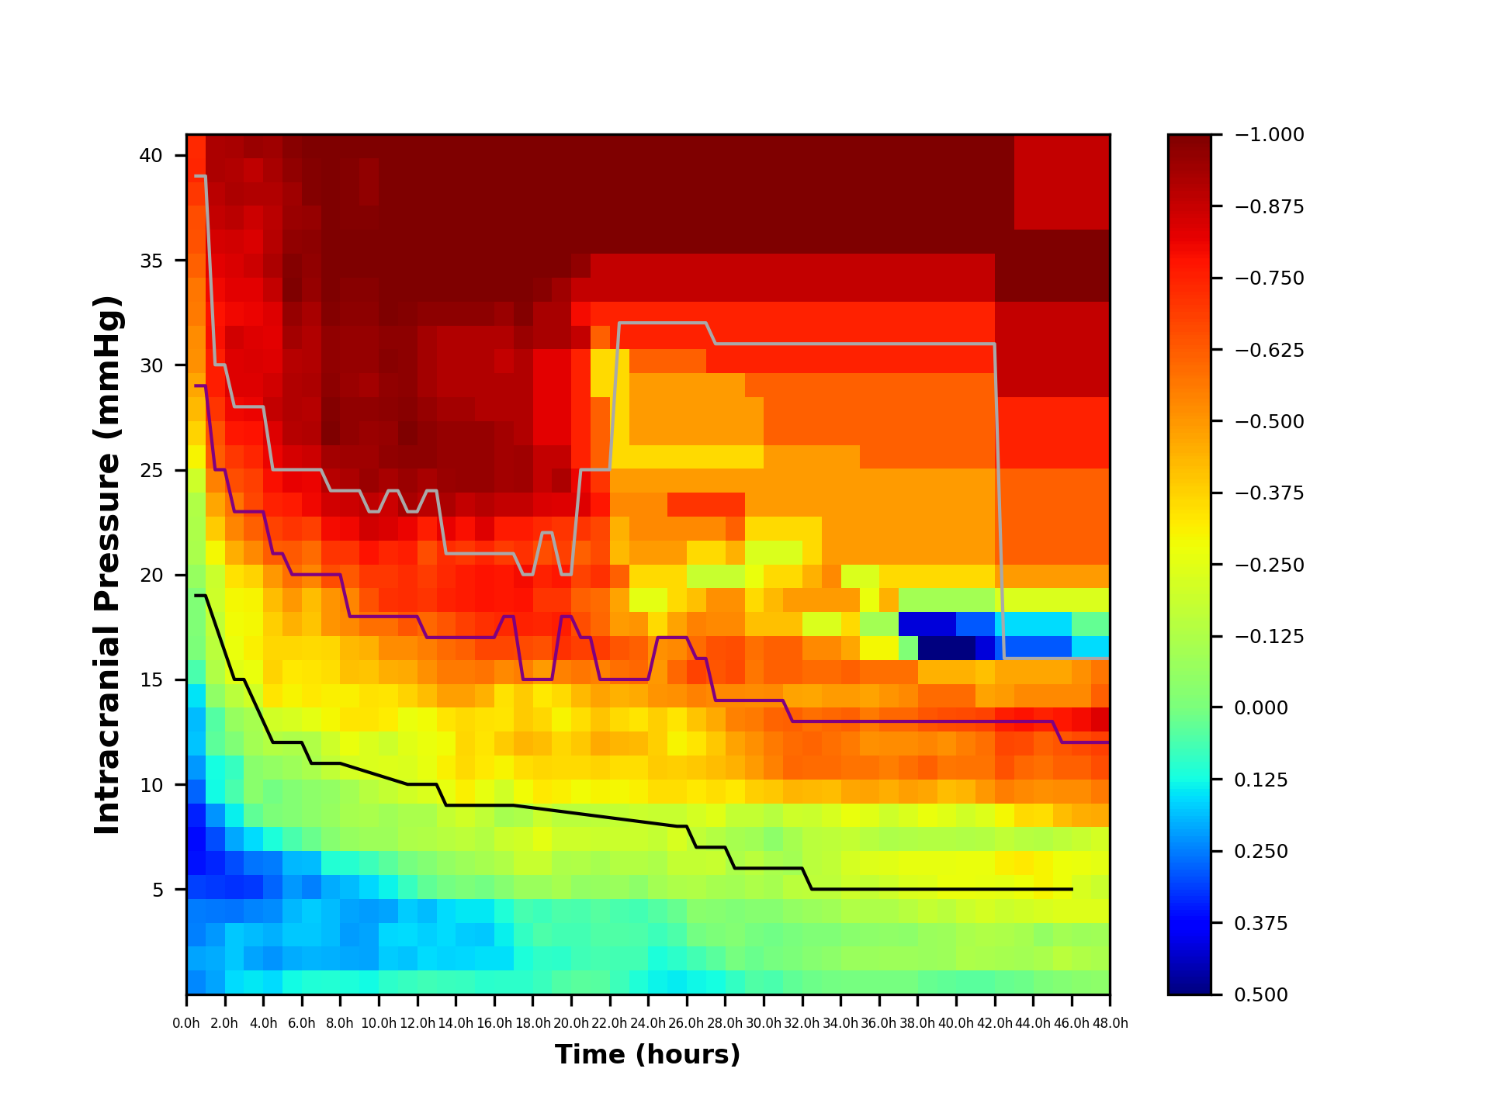
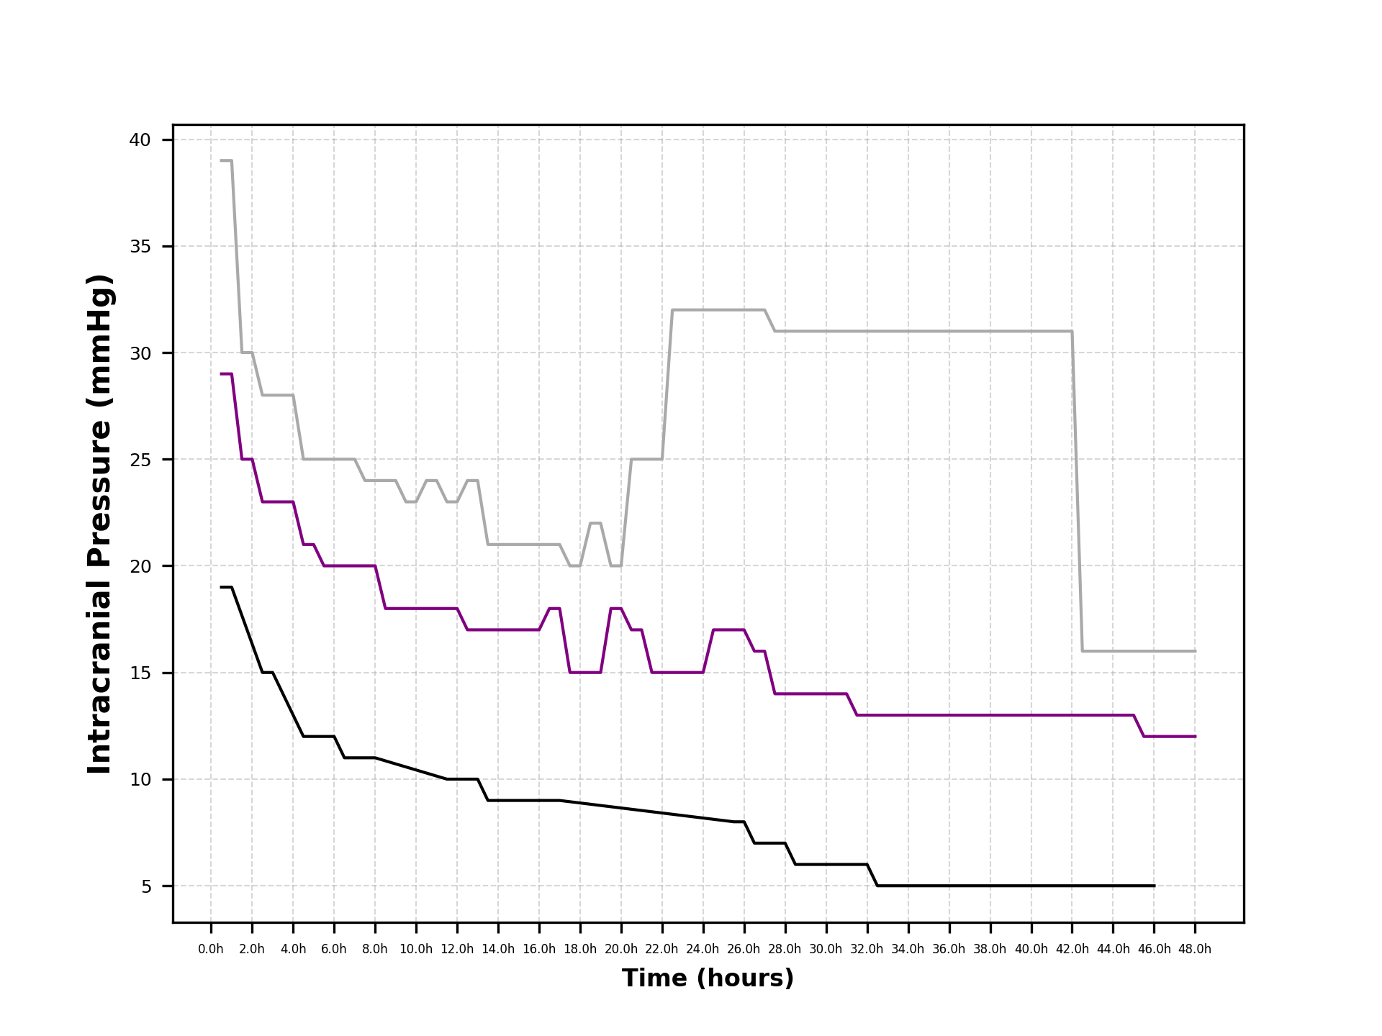
...

48(48)一年相对值
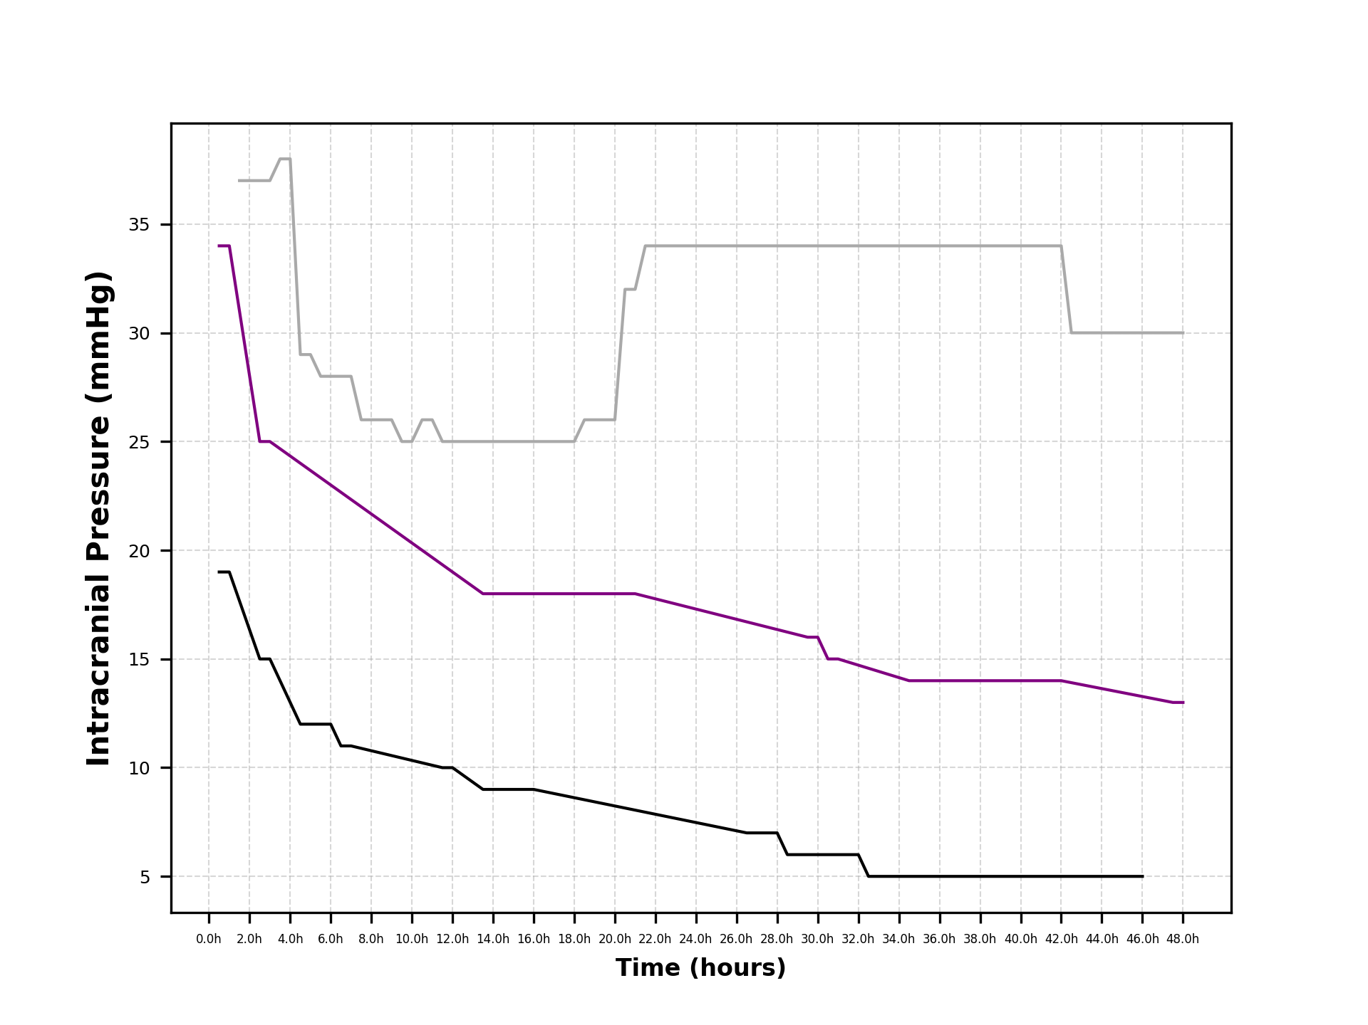
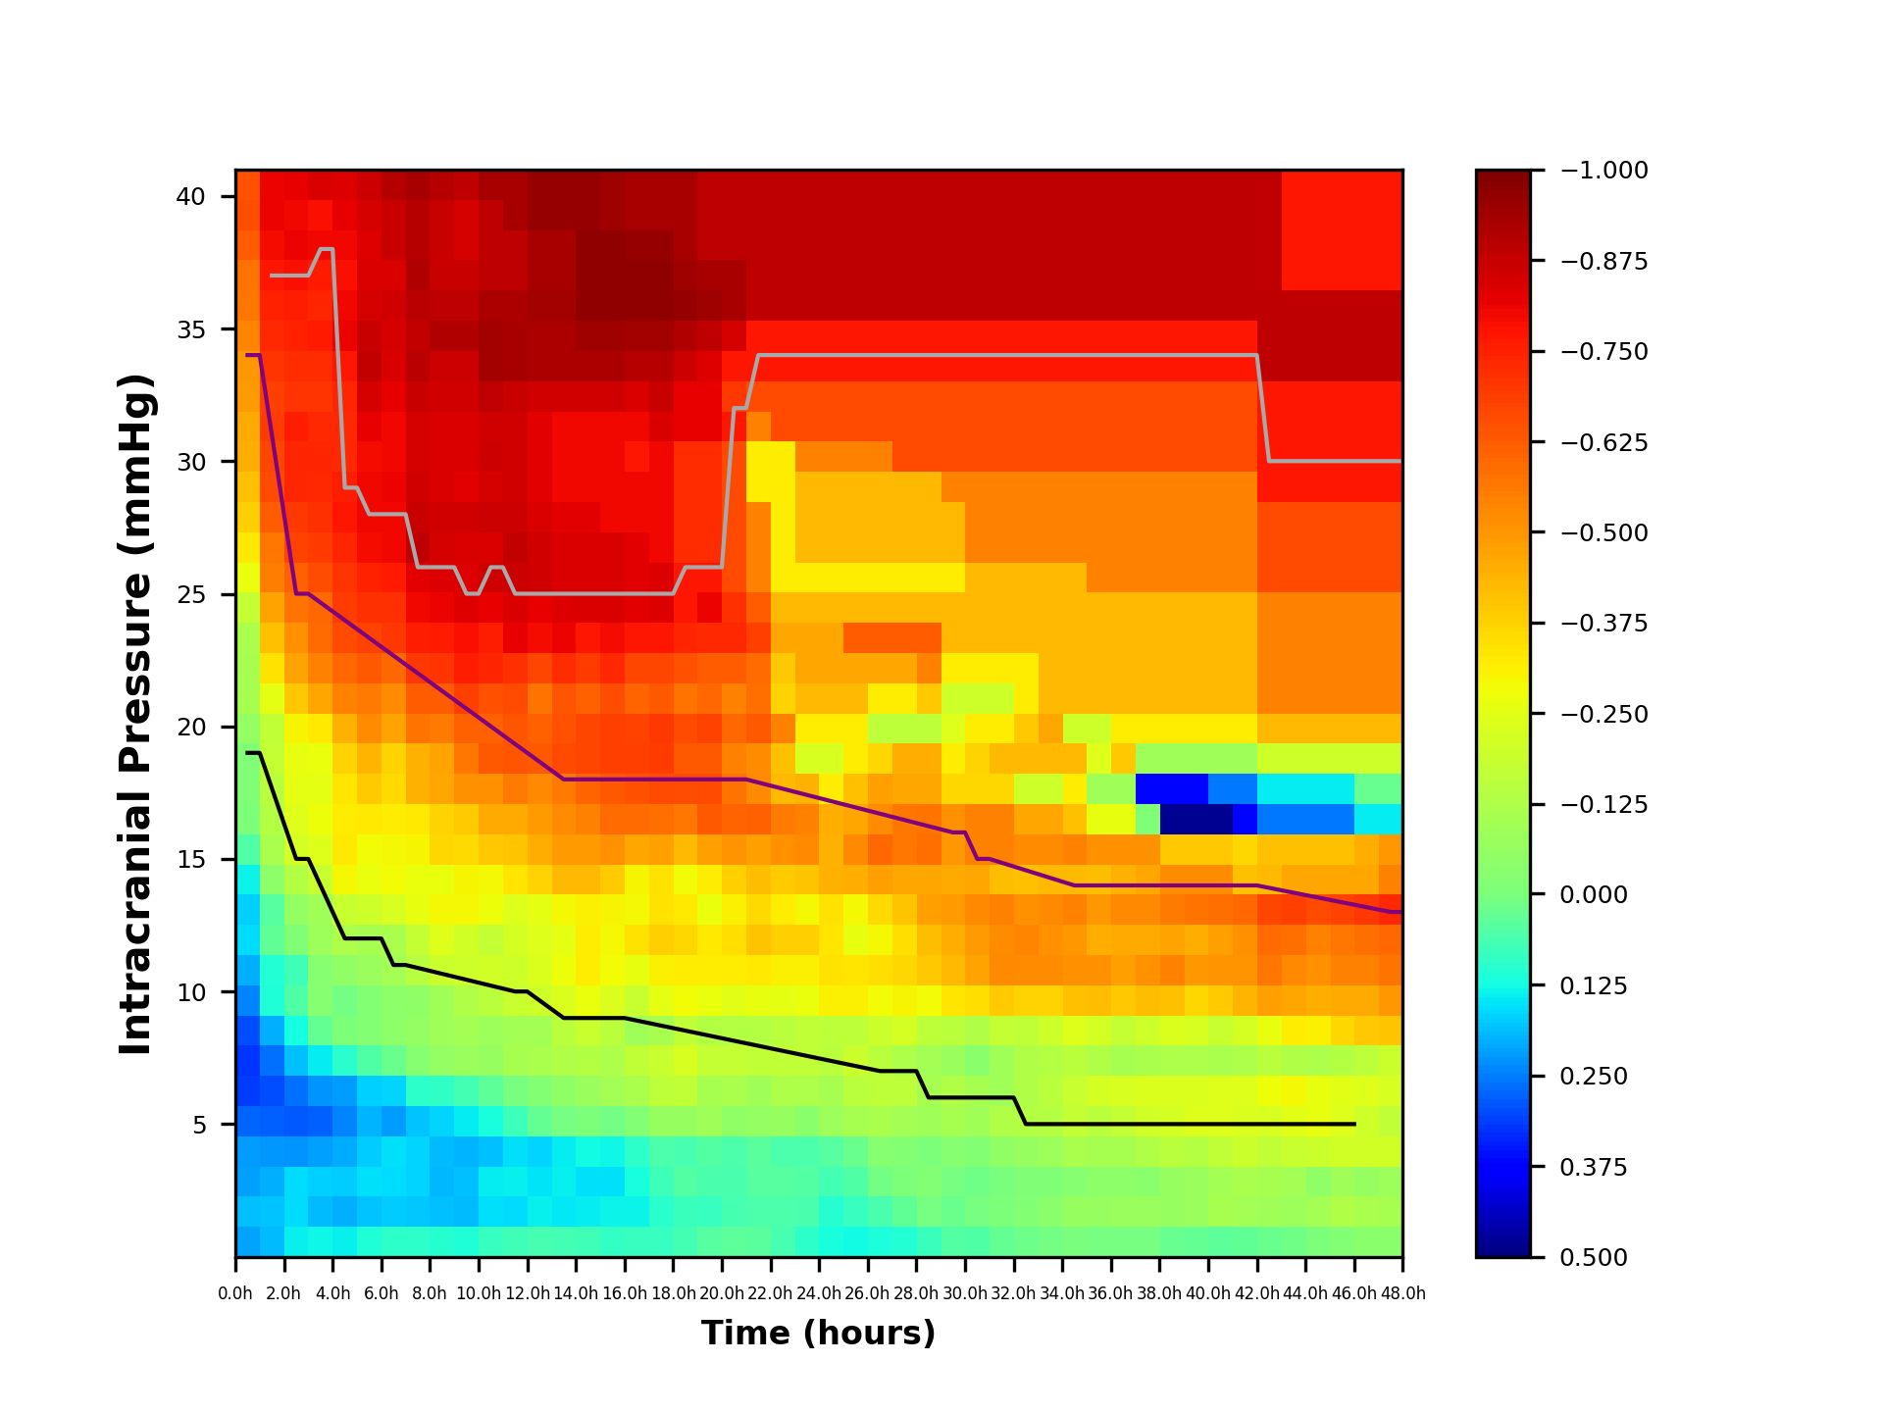
...

48(24)绝对值28day
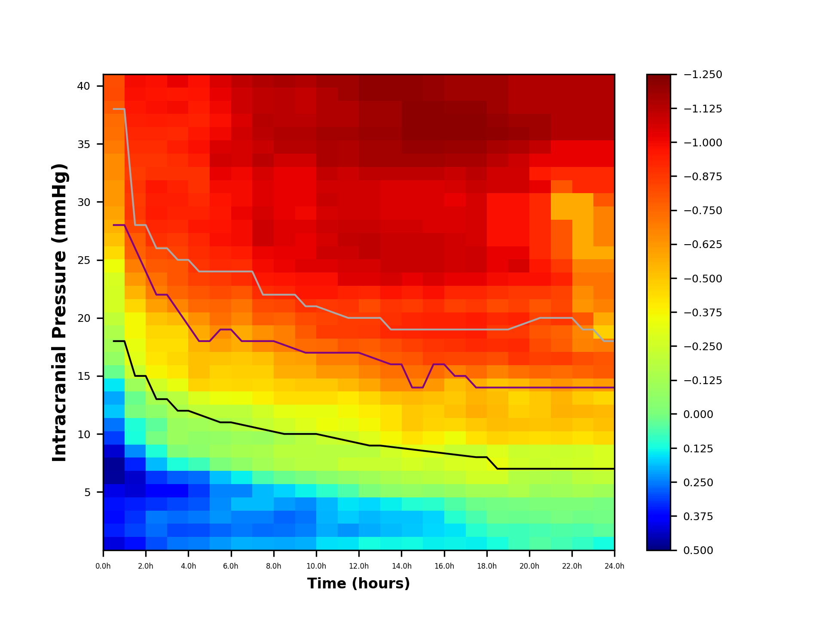
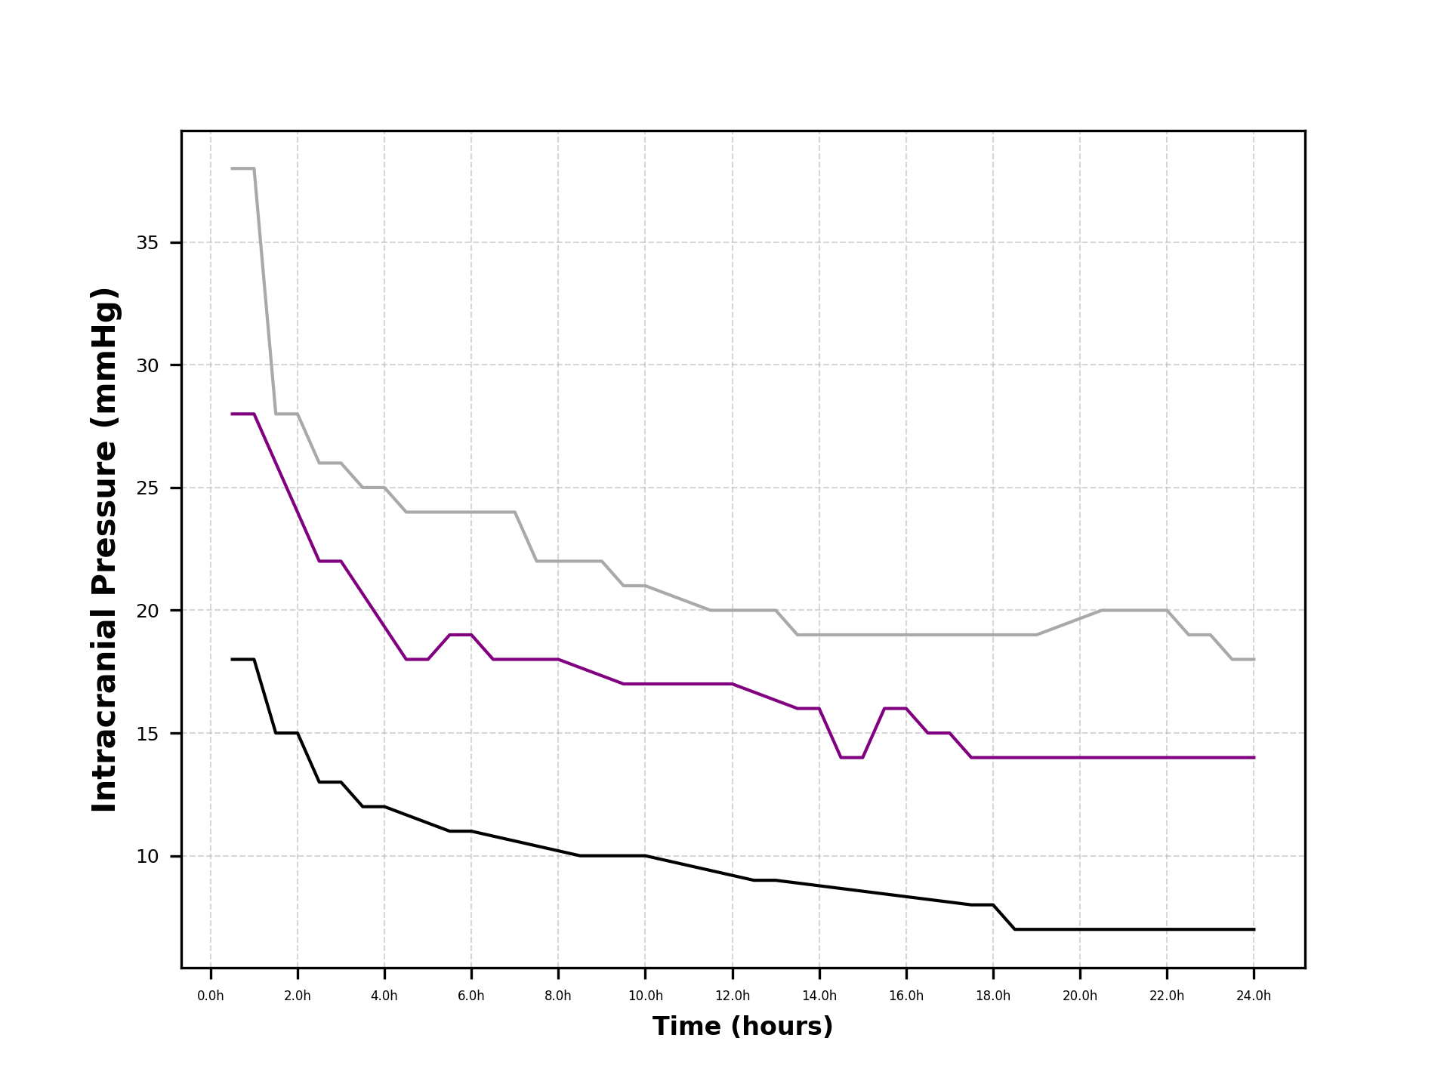
...
 | ICP5 | ICP6 | ICP7 | ICP8 | ICP9 | ICP10 | ICP11 | ICP12 | ICP13 | ICP14 | ICP15 | ICP16 | ICP17 | ICP18 | ICP19 | ICP20 | ICP21 | ICP22 | ICP23 | ICP24 | ICP25 | ICP26
3.5h | 0.25799797921 | 0.30174292282 | 0.26587254353 | 0.30491283287 | 0.37771600263 | 0.28215324688 | 0.11620890217 | -0.0139267779 | -0.09529658493 | -0.093526898595 | -0.13812570989 | -0.18347854895 | -0.33175624672 | -0.41137706507 | -0.45735328773 | -0.43800910591 | -0.45471918481 | -0.53144053287 | -0.67333939768 | -0.75303609751 | -0.7961108293 | -0.7961108293
3h | 0.30038039877 | 0.26760559209 | 0.25420725043 | 0.32549303884 | 0.3901725644 | 0.32327455285 | 0.18994512657 | 0.11257212273 | 0.0056179861608 | 0.037074382217 | -0.055439106892 | -0.12738687476 | -0.25966308562 | -0.3720210482 | -0.41909069275 | -0.43723585109 | -0.45582044818 | -0.5067818096 | -0.60517011545 | -0.68983395351 | -0.72447074906 | -0.79077294097
2.5h | 0.30038039877 | 0.26760559209 | 0.25420725043 | 0.32549303884 | 0.3901725644 | 0.32327455285 | 0.18994512657 | 0.11257212273 | 0.0056179861608 | 0.037074382217 | -0.055439106892 | -0.12738687476 | -0.25966308562 | -0.3720210482 | -0.41909069275 | -0.43723585109 | -0.45582044818 | -0.5067818096 | -0.60517011545 | -0.68983395351 | -0.72447074906 | -0.79077294097
2h | 0.36289799354 | 0.31095842611 | 0.32539213743 | 0.34423726774 | 0.42577862389 | 0.43326048108 | 0.34275449357 | 0.23585830617 | 0.11764062525 | 0.1101939921 | 8.4266645435E-06 | 0.022786577471 | -0.10286274322 | -0.23079960156 | -0.30791307887 | -0.33036592604 | -0.36507634654 | -0.36216254511 | -0.45697789845 | -0.54643781224 | -0.61679613745 | -0.68417320393
1.5h | 0.36289799354 | 0.31095842611 | 0.32539213743 | 0.34423726774 | 0.42577862389 | 0.43326048108 | 0.34275449357 | 0.23585830617 | 0.11764062525 | 0.1101939921 | 8.4266645435E-06 | 0.022786577471 | -0.10286274322 | -0.23079960156 | -0.30791307887 | -0.33036592604 | -0.36507634654 | -0.36216254511 | -0.45697789845 | -0.54643781224 | -0.61679613745 | -0.68417320393
1h | 0.41794893841 | 0.34387346712 | 0.36367413266 | 0.35561145039 | 0.40721221762 | 0.47324623814 | 0.47848559825 | 0.42922251768 | 0.31562230894 | 0.25941951956 | 0.1778344259 | 0.20944537925 | 0.1479746917 | 0.019758990723 | -0.068427726161 | -0.1204771754 | -0.14832913993 | -0.20988424144 | -0.26393074709 | -0.26829278848 | -0.28051934275 | -0.34364023989
0.5h | 0.41794893841 | 0.34387346712 | 0.36367413266 | 0.35561145039 | 0.40721221762 | 0.47324623814 | 0.47848559825 | 0.42922251768 | 0.31562230894 | 0.25941951956 | 0.1778344259 | 0.20944537925 | 0.1479746917 | 0.019758990723 | -0.068427726161 | -0.1204771754 | -0.14832913993 | -0.20988424144 | -0.26393074709 | -0.26829278848 | -0.28051934275 | -0.34364023989

48(24)相对值28day
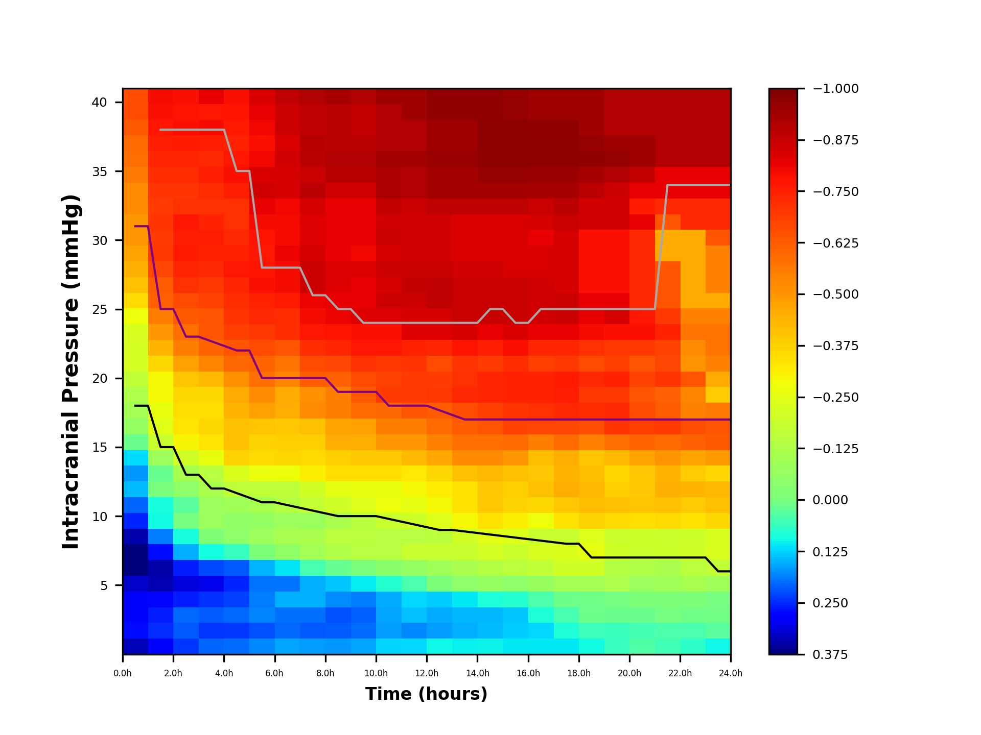
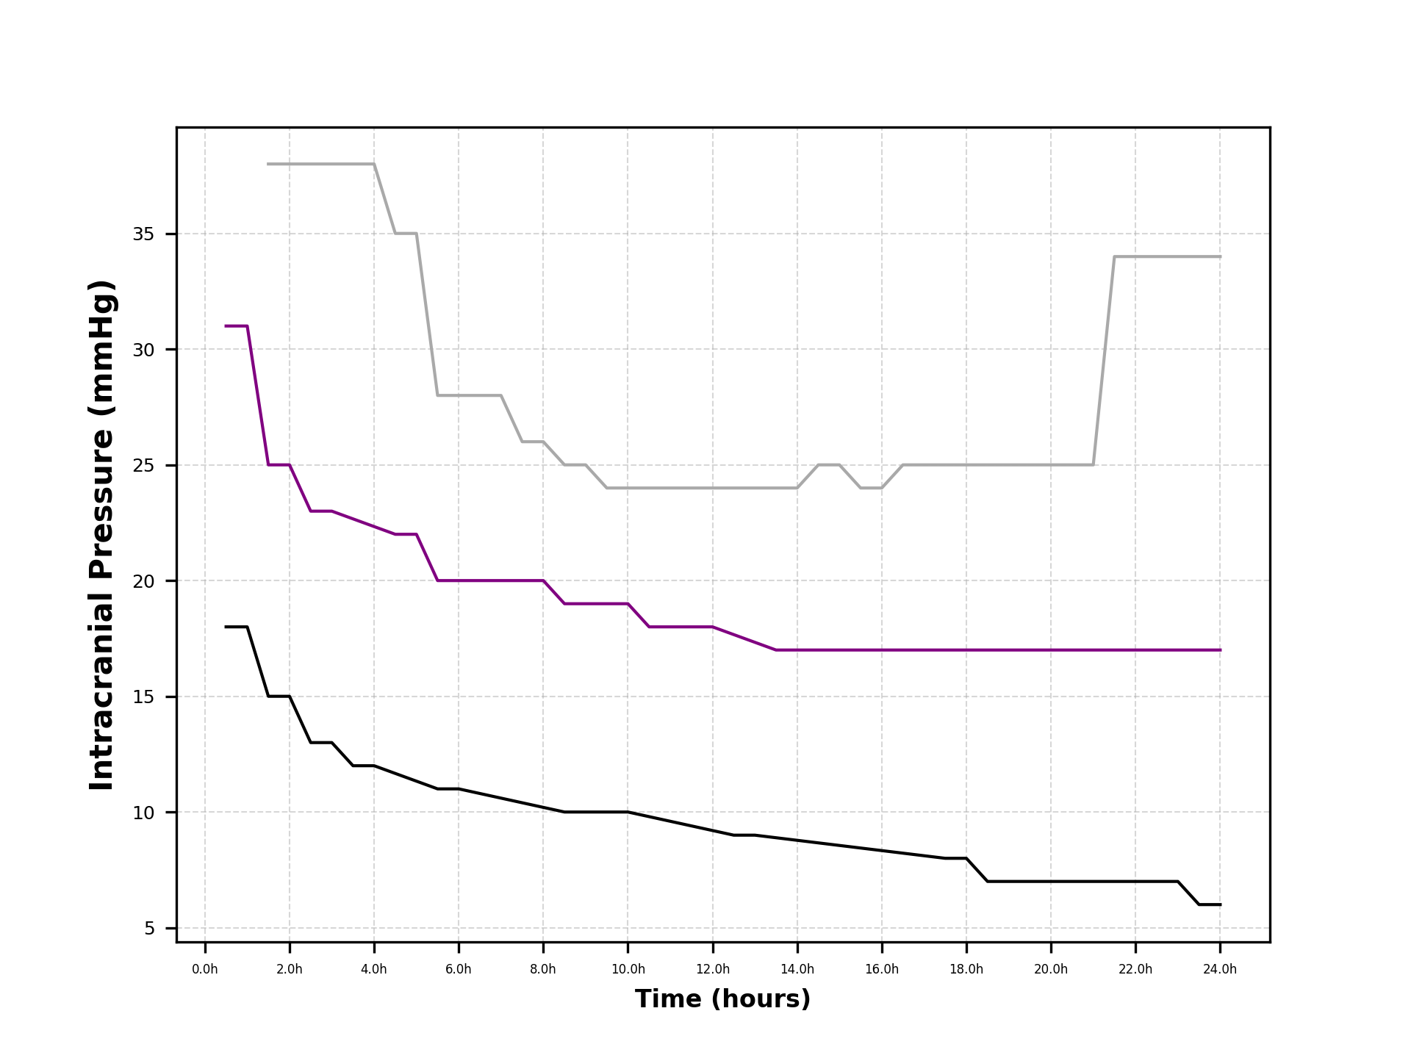
...

48(24)绝对值一年
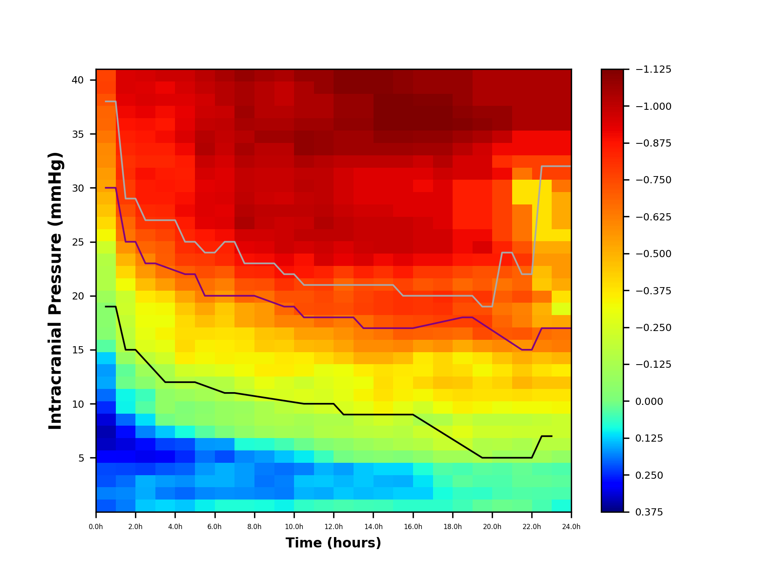
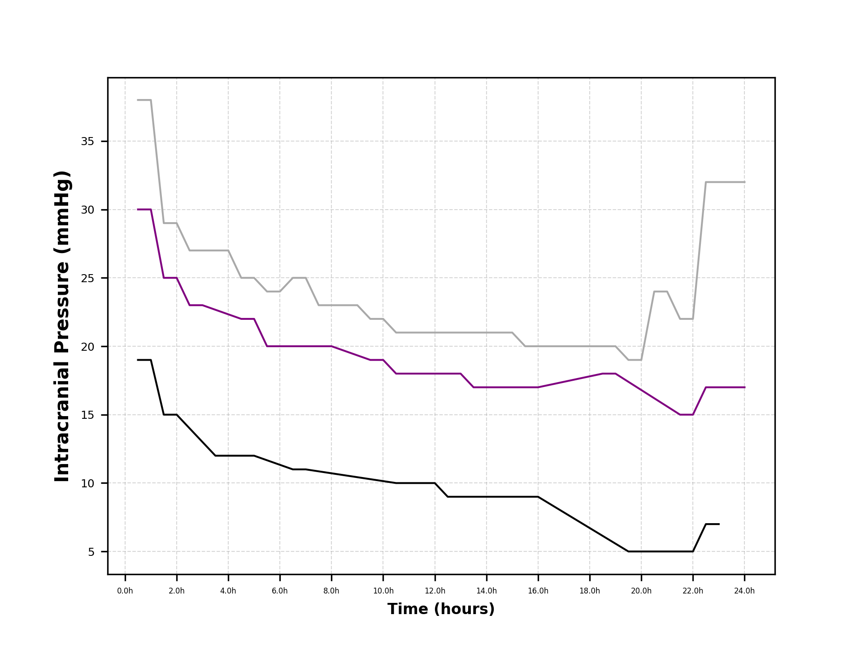
...
 | ICP5 | ICP6 | ICP7 | ICP8 | ICP9 | ICP10 | ICP11 | ICP12 | ICP13 | ICP14 | ICP15 | ICP16 | ICP17 | ICP18 | ICP19 | ICP20 | ICP21
1h | 0.2146974954 | 0.1866735505 | 0.22140016678 | 0.22563195288 | 0.28708513872 | 0.33051621964 | 0.33993439015 | 0.31550434103 | 0.2496451207 | 0.20082443768 | 0.15554547255 | 0.16584935969 | 0.12627345578 | 0.033353311674 | -0.026375608739 | -0.03902833843 | -0.040739796918
0.5h | 0.2146974954 | 0.1866735505 | 0.22140016678 | 0.22563195288 | 0.28708513872 | 0.33051621964 | 0.33993439015 | 0.31550434103 | 0.2496451207 | 0.20082443768 | 0.15554547255 | 0.16584935969 | 0.12627345578 | 0.033353311674 | -0.026375608739 | -0.03902833843 | -0.040739796918 | -0.088843762616 | -0.14112323498 | -0.14544851617 | -0.15603964698 | -0.224704384 | -0.32872127772 | -0.39756893933

48(24)相对值一年
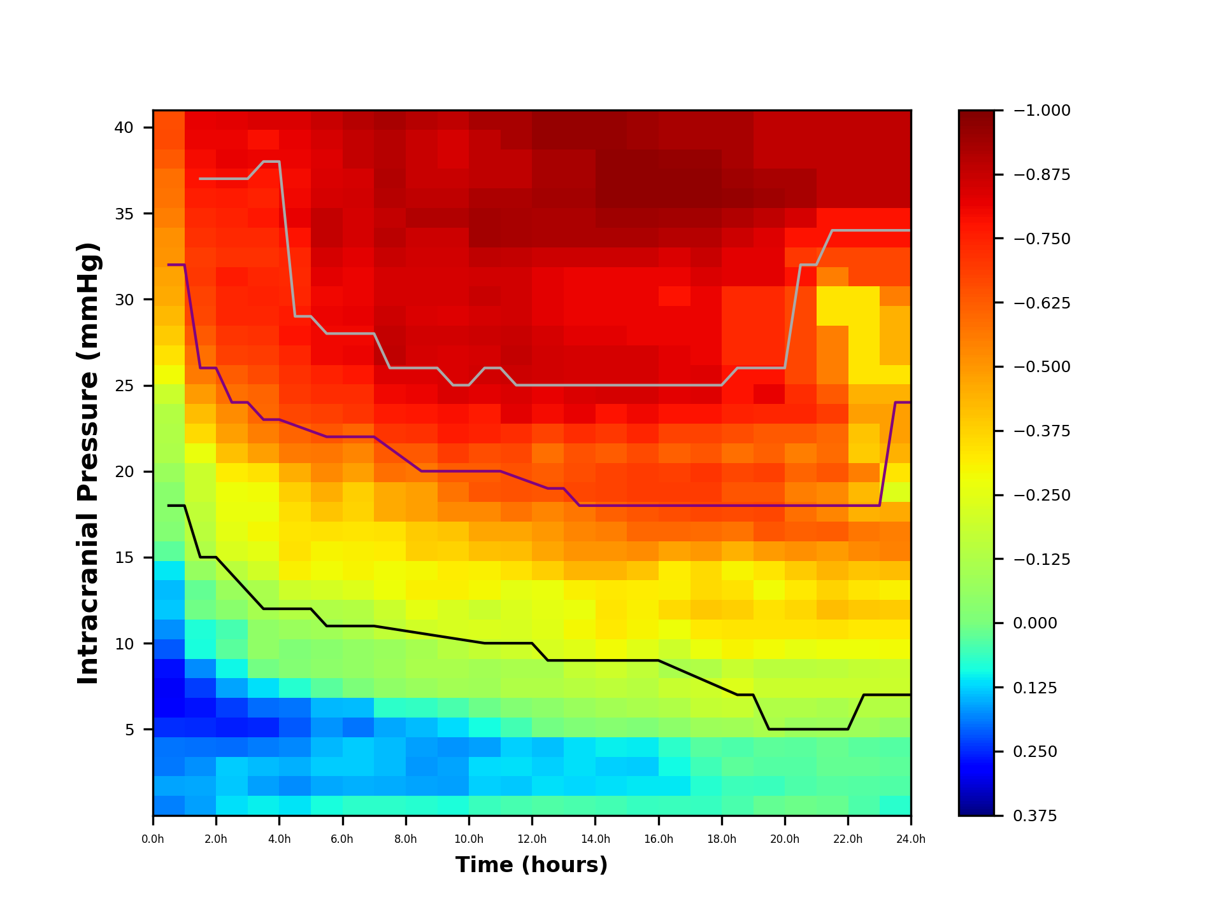
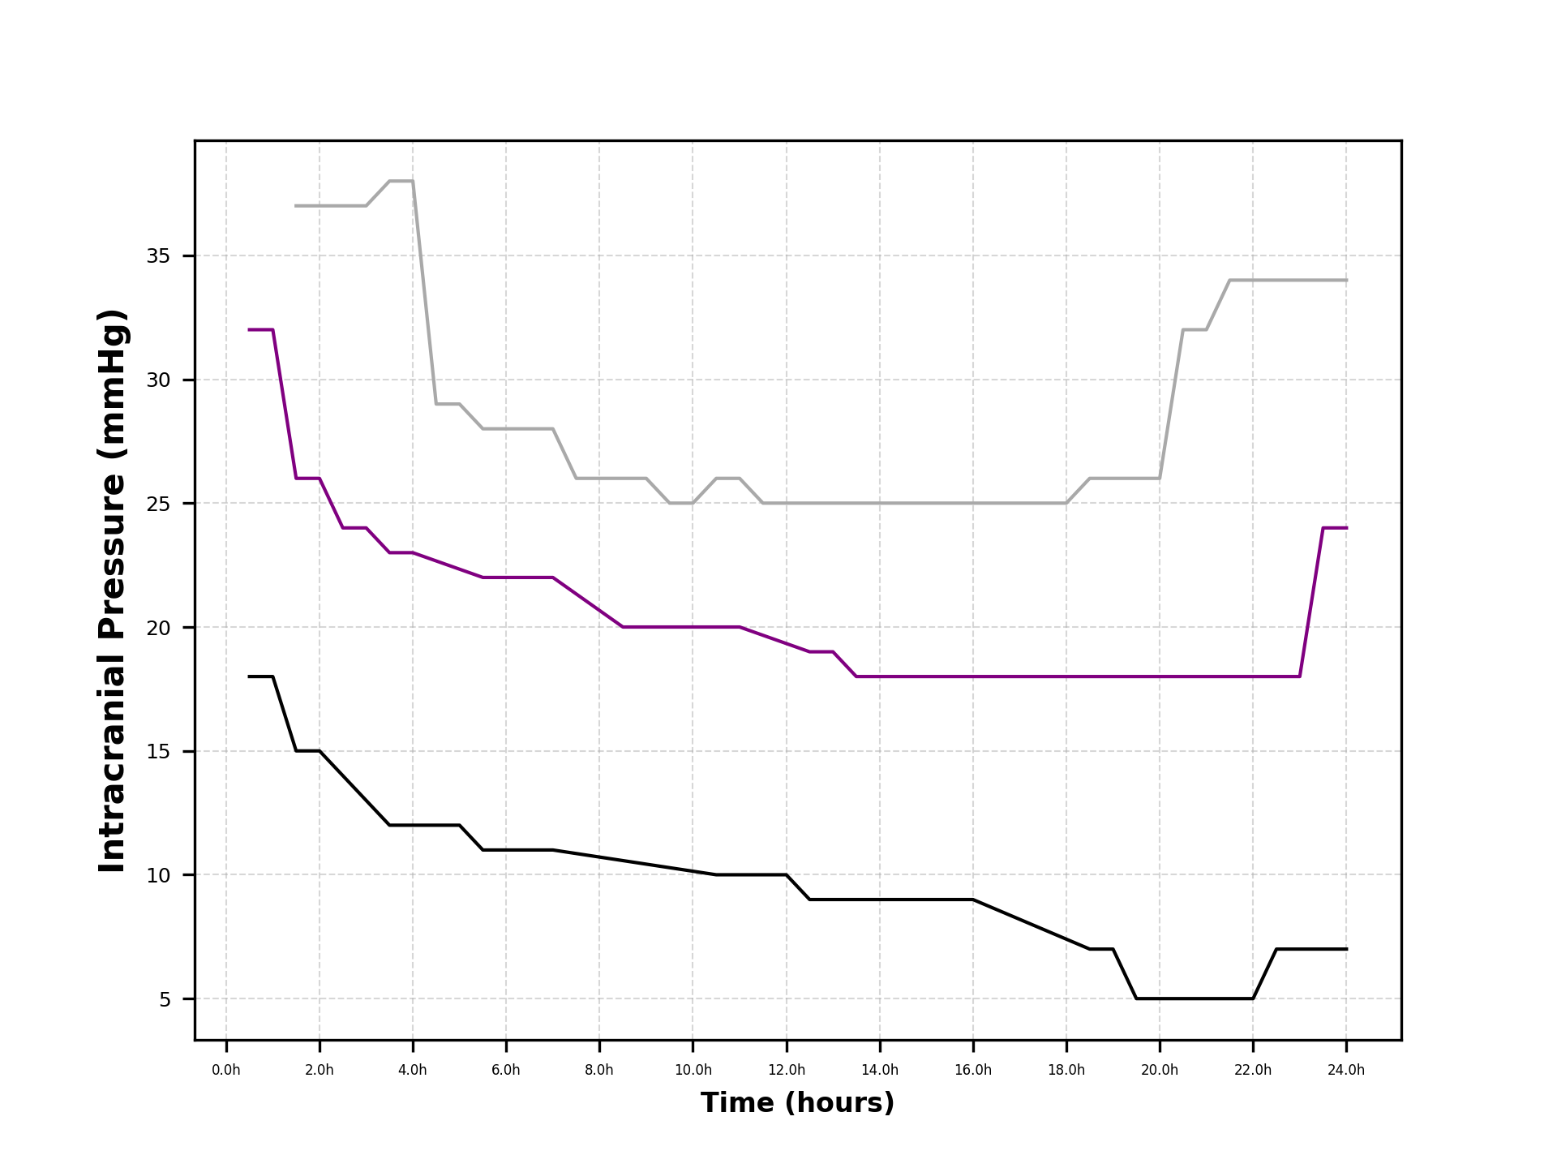
...
 | ICP5 | ICP6 | ICP7 | ICP8 | ICP9 | ICP10 | ICP11 | ICP12 | ICP13 | ICP14 | ICP15 | ICP16 | ICP17 | ICP18 | ICP19
2.5h | 0.11438402351 | 0.1330357987 | 0.13102893133 | 0.20209738423 | 0.25890022591 | 0.23518228268 | 0.1585686593 | 0.098865339137 | 0.030673951715 | 0.049384640025 | -0.033967602719 | -0.075818456681 | -0.15458421106 | -0.23349963182 | -0.25650301173
2h | 0.16254945939 | 0.15606505279 | 0.17332571022 | 0.19825992509 | 0.25132939737 | 0.26856400963 | 0.23516737685 | 0.17676904466 | 0.087975430104 | 0.084529684961 | 0.011392001682 | 0.021782189368 | -0.065689719197 | -0.13053000405 | -0.15468574573 | -0.17000788965 | -0.19161539215 | -0.18855332924 | -0.27342202693 | -0.35192171481 | -0.42057636166 | -0.48717578416
1.5h | 0.16254945939 | 0.15606505279 | 0.17332571022 | 0.19825992509 | 0.25132939737 | 0.26856400963 | 0.23516737685 | 0.17676904466 | 0.087975430104 | 0.084529684961 | 0.011392001682 | 0.021782189368 | -0.065689719197 | -0.13053000405 | -0.15468574573 | -0.17000788965 | -0.19161539215 | -0.18855332924 | -0.27342202693 | -0.35192171481 | -0.42057636166 | -0.48717578416
1h | 0.18508837398 | 0.16092923611 | 0.19086667403 | 0.19451485077 | 0.24749297342 | 0.28493443556 | 0.29305373785 | 0.27199285841 | 0.21521634138 | 0.17312856192 | 0.13409405891 | 0.14297692786 | 0.10885897185 | 0.028753526972 | -0.022738125218 | -0.033645905771 | -0.035121335505 | -0.076591240764 | -0.12166080487 | -0.12538958271 | -0.1345200813 | -0.19371520373
0.5h | 0.18508837398 | 0.16092923611 | 0.19086667403 | 0.19451485077 | 0.24749297342 | 0.28493443556 | 0.29305373785 | 0.27199285841 | 0.21521634138 | 0.17312856192 | 0.13409405891 | 0.14297692786 | 0.10885897185 | 0.028753526972 | -0.022738125218 | -0.033645905771 | -0.035121335505 | -0.076591240764 | -0.12166080487 | -0.12538958271 | -0.1345200813 | -0.19371520373

